Demanda mundial
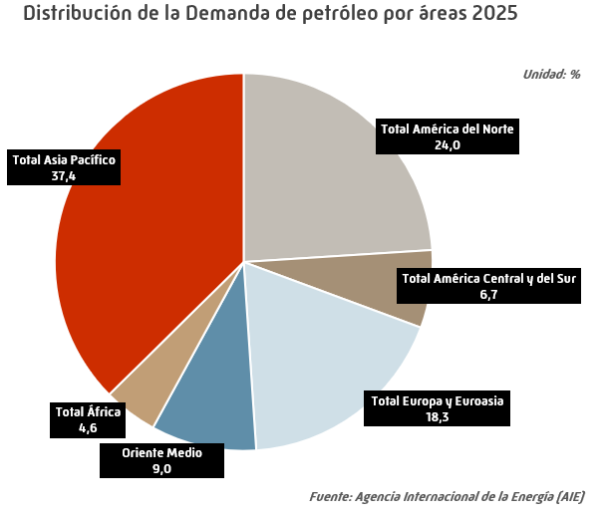
Demanda mundial de petróleo |  |  |  |  |  |  | INDICE
 |  |  |  |  |  |  | Unidad: miles de barriles por día
 | 2021 | 2022 | 2023 | 2024 | 2025 | Estructura (%) | Tv (%) 2025/2024

EE.UU. | 19,753 | 20,160 | 20,391 | 20,578 | 20,737 | 19.9 | 0.8
Canadá | 2,290 | 2,402 | 2,446 | 2,440 | 2,477 | 2.4 | 1.5
México | 1,704 | 1,866 | 1,846 | 1,841 | 1,831 | 1.8 | -0.6
Total América del Norte | 23,747 | 24,427 | 24,683 | 24,859 | 25,045 | 24.0 | 0.7
Argentina | 636 | 697 | 665 | 615 | 614 | 0.6 | -0.1
Brasil | 3,028 | 3,114 | 3,227 | 3,330 | 3,401 | 3.3 | 2.2
Colombia | 397 | 431 | 441 | 432 | 436 | 0.4 | 1.0
Chile | 361 | 385 | 383 | 386 | 381 | 0.4 | -1.5
Ecuador | 270 | 295 | 307 | 302 | 310 | 0.3 | 2.6
Perú | 265 | 277 | 283 | 294 | 303 | 0.3 | 3.1
Panamá | 120 | 140 | 148 | 151 | 155 | 0.1 | 3.0
Venezuela | 203 | 239 | 240 | 250 | 260 | 0.2 | 4.0
Otros América Central y del Sur | 1,048 | 1,090 | 1,098 | 1,081 | 1,091 | 1.0 | 0.9
Total América Central y del Sur | 6,327 | 6,667 | 6,791 | 6,840 | 6,951 | 6.7 | 1.6
Alemania | 2,134 | 2,174 | 2,054 | 2,057 | 2,044 | 2.0 | -0.6
Austria | 253 | 245 | 243 | 242 | 235 | 0.2 | -2.8
Bélgica | 623 | 605 | 592 | 603 | 600 | 0.6 | -0.5
Dinamarca | 140 | 148 | 152 | 151 | 142 | 0.1 | -5.7
España | 1,192 | 1,289 | 1,271 | 1,318 | 1,334 | 1.3 | 1.2
Finlandia | 184 | 194 | 176 | 173 | 172 | 0.2 | -0.7
Francia | 1,569 | 1,570 | 1,532 | 1,514 | 1,501 | 1.4 | -0.9
Grecia | 269 | 306 | 306 | 311 | 317 | 0.3 | 2.1
Hungría | 182 | 180 | 176 | 180 | 179 | 0.2 | -0.6
Irlanda | 146 | 155 | 156 | 158 | 158 | 0.2 | -0.2
Italia | 1,160 | 1,261 | 1,242 | 1,240 | 1,206 | 1.2 | -2.7
Kazajistán | 375 | 348 | 389 | 404 | 422 | 0.4 | 4.6
Noruega | 235 | 224 | 234 | 234 | 239 | 0.2 | 2.0
Países Bajos | 852 | 841 | 849 | 816 | 785 | 0.8 | -3.8
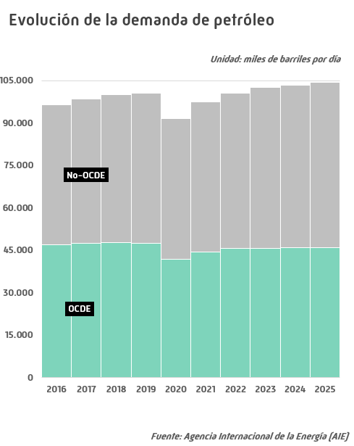
Polonia | 698 | 727 | 717 | 738 | 739 | 0.7 | 0.2
Portugal | 212 | 233 | 227 | 218 | 218 | 0.2 | -0.0
Reino Unido | 1,263 | 1,378 | 1,386 | 1,395 | 1,384 | 1.3 | -0.8
República Checa | 212 | 216 | 213 | 221 | 217 | 0.2 | -1.8
Rumanía | 226 | 235 | 242 | 253 | 248 | 0.2 | -2.0
Rusia | 3,496 | 3,598 | 3,536 | 3,542 | 3,519 | 3.4 | -0.6
Suecia | 302 | 282 | 278 | 265 | 271 | 0.3 | 2.0
Suiza | 188 | 190 | 194 | 195 | 196 | 0.2 | 0.4
Turquía | 974 | 1,013 | 1,083 | 1,107 | 1,152 | 1.1 | 4.0
Ucrania | 233 | 165 | 171 | 175 | 177 | 0.2 | 1.6
Otros Europa y Euroasia | 1,495 | 1,549 | 1,579 | 1,610 | 1,643 | 1.6 | 2.1
Total Europa y Euroasia | 18,612 | 19,129 | 18,998 | 19,121 | 19,100 | 18.3 | -0.1
Arabia Saudí | 3,473 | 3,647 | 3,610 | 3,552 | 3,473 | 3.3 | -2.2
Emiratos Árabes Unidos | 917 | 988 | 1,054 | 1,103 | 1,141 | 1.1 | 3.5
Irán | 1,897 | 1,980 | 1,975 | 1,964 | 1,970 | 1.9 | 0.3
Irak | 820 | 964 | 1,009 | 1,004 | 998 | 1.0 | -0.5
Kuwait | 518 | 537 | 534 | 532 | 540 | 0.5 | 1.5
Qatar | 297 | 321 | 336 | 338 | 343 | 0.3 | 1.5
Omán | 199 | 233 | 231 | 234 | 240 | 0.2 | 2.3
Otros Oriente Medio | 681 | 689 | 723 | 714 | 729 | 0.7 | 2.1
Total Oriente Medio | 8,802 | 9,359 | 9,472 | 9,441 | 9,435 | 9.0 | -0.1
Argelia | 421 | 437 | 475 | 499 | 509 | 0.5 | 2.0
Egipto | 800 | 846 | 909 | 963 | 986 | 0.9 | 2.4
Nigeria | 488 | 513 | 483 | 492 | 612 | 0.6 | 24.5
Sudáfrica | 581 | 605 | 640 | 612 | 616 | 0.6 | 0.6
Otros África | 1,993 | 2,048 | 2,068 | 2,082 | 2,122 | 2.0 | 1.9
Total África | 4,283 | 4,449 | 4,576 | 4,647 | 4,844 | 4.6 | 4.2
Australia | 1,013 | 1,062 | 1,116 | 1,145 | 1,151 | 1.1 | 0.4
Bangladesh | 273 | 313 | 274 | 255 | 247 | 0.2 | -3.2
China | 15,265 | 15,455 | 16,662 | 16,734 | 16,941 | 16.2 | 1.2
Corea del Sur | 2,556 | 2,527 | 2,424 | 2,515 | 2,437 | 2.3 | -3.1
Filipinas | 425 | 470 | 491 | 508 | 501 | 0.5 | -1.5
Hong Kong | 257 | 222 | 273 | 311 | 327 | 0.3 | 5.1
India | 4,805 | 5,288 | 5,616 | 5,810 | 5,894 | 5.6 | 1.4
Indonesia | 1,691 | 1,834 | 1,853 | 1,874 | 1,937 | 1.9 | 3.3
Japón | 3,399 | 3,338 | 3,287 | 3,140 | 3,071 | 2.9 | -2.2
Malasia | 569 | 683 | 721 | 752 | 779 | 0.7 | 3.7
Pakistán | 594 | 473 | 464 | 472 | 484 | 0.5 | 2.5
Singapur | 1,258 | 1,277 | 1,382 | 1,452 | 1,505 | 1.4 | 3.6
Tailandia | 1,361 | 1,422 | 1,434 | 1,466 | 1,473 | 1.4 | 0.5
Taiwan | 1,075 | 989 | 933 | 926 | 919 | 0.9 | -0.7
Vietnam | 434 | 529 | 521 | 567 | 617 | 0.6 | 8.8
Otros Asia Pacífico | 743 | 722 | 741 | 746 | 754 | 0.7 | 1.1
Total Asia Pacífico | 35,716 | 36,606 | 38,192 | 38,673 | 39,036 | 37.4 | 0.9
TOTAL MUNDIAL* | 97,487 | 100,637 | 102,712 | 103,582 | 104,410 | 100.0 | 0.8
de los cuales:
OCDE | 44,561 | 45,699 | 45,704 | 45,897 | 45,889 | 44.0 | 0.0
No-OCDE | 52,926 | 54,938 | 57,008 | 57,685 | 58,521 | 56.0 | 1.4
* Incluye consumo nacional, navegación marítima internacional, fuel de refinería y autoconsumos |  |  |  |  |  |  | Fuente: Agencia Internacional de la Energía (AIE)
- igual a 0,0 / ^ distinto de 0,0

Producción mundial
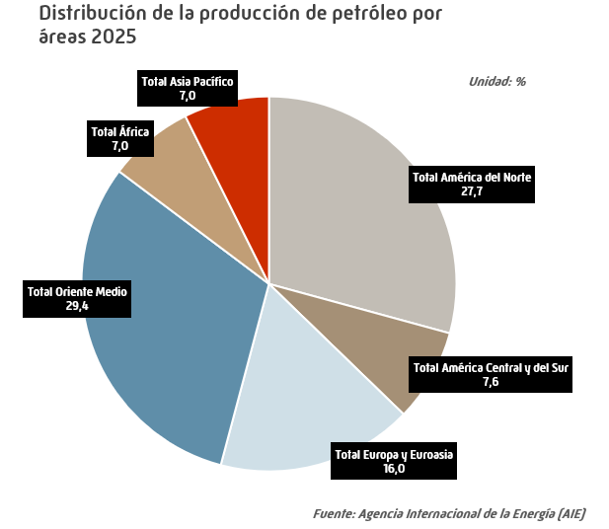
Producción mundial de petróleo |  |  |  |  |  |  | INDICE
 |  |  |  |  |  |  | Unidad: miles de barriles por día
 | 2021 | 2022 | 2023 | 2024 | 2025 | Estructura (%) | Tv (%) 2025/2024

EE.UU. | 16,816 | 18,021 | 19,525 | 20,387 | 21,184 | 19.9 | 3.9
Canadá | 5,586 | 5,747 | 5,841 | 6,101 | 6,372 | 6.0 | 4.4
México | 1,954 | 2,006 | 2,103 | 1,971 | 1,828 | 1.7 | -7.2
Total América del Norte | 24,357 | 25,774 | 27,470 | 28,459 | 29,383 | 27.7 | 3.2
Argentina | 650 | 715 | 775 | 841 | 943 | 0.9 | 12.1
Brasil | 3,002 | 3,119 | 3,488 | 3,438 | 3,852 | 3.6 | 12.0
Colombia | 744 | 761 | 791 | 788 | 760 | 0.7 | -3.4
Ecuador | 478 | 486 | 480 | 480 | 446 | 0.4 | -7.2
Guyana | 117 | 276 | 390 | 617 | 712 | 0.7 | 15.4
Perú | 120 | 118 | 114 | 118 | 116 | 0.1 | -1.7
Venezuela | 719 | 723 | 851 | 957 | 1,023 | 1.0 | 6.9
Otros América Central y del Sur | 212 | 202 | 187 | 180 | 179 | 0.2 | -0.2
Total América Central y del Sur | 6,041 | 6,400 | 7,075 | 7,419 | 8,032 | 7.6 | 8.3
Azerbaiyán | 703 | 671 | 620 | 602 | 580 | 0.5 | -3.7
Dinamarca | 72 | 70 | 69 | 80 | 76 | 0.1 | -5.4
Italia | 111 | 96 | 113 | 88 | 101 | 0.1 | 14.4
Kazajistán | 1,846 | 1,817 | 1,931 | 1,876 | 2,098 | 2.0 | 11.8
Noruega | 2,048 | 1,907 | 2,021 | 2,000 | 2,045 | 1.9 | 2.3
Reino Unido | 890 | 837 | 750 | 701 | 721 | 0.7 | 2.9
Rusia | 10,867 | 11,088 | 10,959 | 10,698 | 10,589 | 10.0 | -1.0
Turquía | 69 | 72 | 82 | 105 | 128 | 0.1 | 21.4
Turkmenistán | 221 | 215 | 210 | 205 | 200 | 0.2 | -2.3
Uzbekistan | 56 | 70 | 85 | 83 | 81 | 0.1 | -2.3
Otros Europa y Euroasia | 431 | 376 | 352 | 330 | 362 | 0.3 | 9.9
Total Europa y Euroasia | 17,314 | 17,222 | 17,191 | 16,769 | 16,982 | 16.0 | 1.3
Arabia Saudí | 11,036 | 12,229 | 11,432 | 10,918 | 11,372 | 10.7 | 4.2
Baréin | 206 | 203 | 196 | 187 | 196 | 0.2 | 5.2
Emiratos Árabes Unidos | 3,660 | 4,249 | 4,207 | 4,186 | 4,420 | 4.2 | 5.6
Irak | 4,200 | 4,622 | 4,453 | 4,494 | 4,611 | 4.3 | 2.6
Irán | 3,504 | 3,680 | 4,233 | 4,655 | 4,712 | 4.4 | 1.2
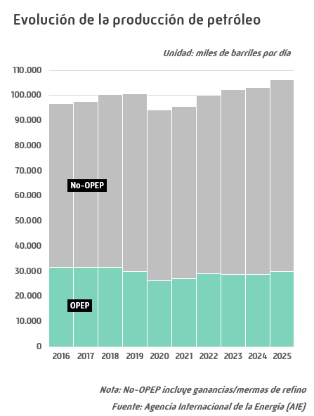
Kuwait | 2,733 | 3,039 | 2,987 | 2,880 | 3,008 | 2.8 | 4.4
Omán | 979 | 1,072 | 1,057 | 1,002 | 1,012 | 1.0 | 1.0
Qatar | 1,788 | 1,835 | 1,852 | 1,832 | 1,862 | 1.8 | 1.6
Siria | 36 | 35 | 34 | 33 | 32 | 0.0 | -3.0
Otros Oriente Medio | 56 | 49 | 40 | 39 | 37 | 0.0 | -6.1
Total Oriente Medio | 28,198 | 31,014 | 30,492 | 30,225 | 31,263 | 29.4 | 3.4
Angola | 1,160 | 1,179 | 1,136 | 1,158 | 1,069 | 1.0 | -7.7
Argelia | 1,362 | 1,470 | 1,432 | 1,360 | 1,350 | 1.3 | -0.7
Chad | 119 | 124 | 130 | 127 | 127 | 0.1 | 0.1
Egipto | 593 | 600 | 596 | 569 | 532 | 0.5 | -6.5
Gabón | 182 | 188 | 213 | 228 | 242 | 0.2 | 5.9
Ghana | 157 | 150 | 136 | 146 | 120 | 0.1 | -18.0
Libia | 1,225 | 1,068 | 1,229 | 1,142 | 1,325 | 1.2 | 16.0
Nigeria | 1,702 | 1,461 | 1,557 | 1,635 | 1,727 | 1.6 | 5.6
República del Congo | 275 | 269 | 278 | 242 | 278 | 0.3 | 14.6
Otros África | 620 | 567 | 547 | 545 | 647 | 0.6 | 18.7
Total África | 7,394 | 7,074 | 7,253 | 7,153 | 7,417 | 7.0 | 3.7
Australia | 444 | 413 | 382 | 369 | 340 | 0.3 | -7.8
China | 4,060 | 4,177 | 4,273 | 4,336 | 4,412 | 4.2 | 1.8
India | 746 | 720 | 704 | 700 | 686 | 0.6 | -2.0
Indonesia | 683 | 632 | 628 | 601 | 605 | 0.6 | 0.7
Malasia | 566 | 563 | 557 | 536 | 525 | 0.5 | -2.1
Pakistán | 91 | 86 | 85 | 83 | 85 | 0.1 | 2.6
Tailandia | 373 | 310 | 301 | 313 | 315 | 0.3 | 0.7
Vietnam | 193 | 187 | 184 | 186 | 188 | 0.2 | 1.1
Otros Asia Pacífico | 268 | 241 | 230 | 238 | 239 | 0.2 | 0.7
Total Asia Pacífico | 7,424 | 7,330 | 7,345 | 7,361 | 7,395 | 7.0 | 0.5
Producción de biocarburantes | 2,241 | 2,328 | 2,360 | 2,384 | 2,412 | 2.3 | 1.2
Ganancias/mermas de refino | 2,724 | 2,849 | 3,104 | 3,311 | 3,355 | 3.2 | 1.3
TOTAL MUNDIAL* | 95,692 | 99,991 | 102,290 | 103,081 | 106,239 | 100.0 | 3.1
de los cuales:
OPEP | 27,081 | 28,869 | 28,758 | 28,606 | 29,730 | 28.0 | 3.9
No-OPEP** | 68,611 | 71,122 | 73,533 | 74,475 | 76,509 | 72.0 | 2.7
OCDE *** | 28,293 | 29,468 | 31,185 | 32,098 | 33,127 | 31.2 | 3.2
No-OCDE *** | 62,434 | 65,346 | 65,641 | 65,288 | 67,345 | 63.4 | 3.2
 |  |  |  |  |  |  | Fuente: Agencia Internacional de la Energía (AIE)
* Incluye crudo, crudo no convencional, líquidos de gas natural, producción de biocarburantes y ganancias/mermas de refino
** Incluye ganancias/mermas de refino
*** No incluye producción de biocarburantes y ganancias/mermas de refino
- igual a 0,0 / ^ distinto de 0,0

Capac mundial refino
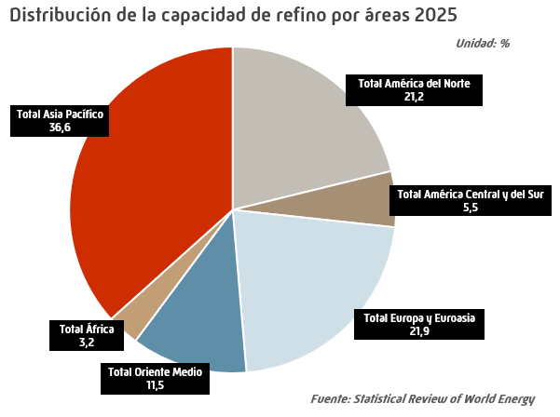
Capacidad mundial de refino |  |  |  |  |  |  | INDICE
 |  |  |  |  |  |  | Unidad: miles de barriles por día
 | 2021 | 2022 | 2023 | 2024 | 2025 | Estructura (%) | Tv (%) 2025/2024

EE.UU. | 17,941 | 18,061 | 18,429 | 18,416 | 18,172 | 17.5 | -1.3
Canadá | 1,954 | 1,954 | 1,954 | 1,954 | 1,943 | 1.9 | -0.6
México | 1,558 | 1,558 | 1,558 | 1,677 | 1,847 | 1.8 | 10.1
Total América del Norte | 21,453 | 21,573 | 21,941 | 22,047 | 21,962 | 21.2 | -0.4
Argentina | 580 | 580 | 580 | 600 | 600 | 0.6 | 0.0
Brasil | 2,303 | 2,304 | 2,290 | 2,279 | 2,296 | 2.2 | 0.7
Colombia | 385 | 465 | 465 | 465 | 465 | 0.4 | 0.0
Venezuela | 1,303 | 1,303 | 1,303 | 1,303 | 1,303 | 1.3 | 0.0
Otros América Central y del Sur | 1,584 | 1,422 | 1,432 | 1,432 | 1,086 | 1.0 | -24.2
Total América Central y del Sur | 6,155 | 6,074 | 6,070 | 6,079 | 5,749 | 5.5 | -5.4
Alemania | 2,121 | 2,121 | 2,103 | 2,117 | 1,951 | 1.9 | -7.8
Bélgica | 778 | 767 | 757 | 757 | 757 | 0.7 | 0.0
Bielorrusia | 520 | 520 | 520 | 520 | 500 | 0.5 | -3.8
España | 1,591 | 1,591 | 1,591 | 1,591 | 1,532 | 1.5 | -3.7
Francia | 1,170 | 1,145 | 1,145 | 1,145 | 1,133 | 1.1 | -1.0
Grecia | 528 | 528 | 528 | 544 | 544 | 0.5 | 0.0
Italia | 1,900 | 1,794 | 1,794 | 1,757 | 1,673 | 1.6 | -4.8
Paises Bajos | 1,360 | 1,348 | 1,348 | 1,348 | 1,260 | 1.2 | -6.5
Polonia | 581 | 581 | 583 | 583 | 583 | 0.6 | 0.0
Reino Unido | 1,251 | 1,219 | 1,219 | 1,219 | 1,137 | 1.1 | -6.7
Rusia | 6,825 | 6,781 | 6,738 | 6,718 | 6,718 | 6.5 | 0.0
Turquía | 809 | 797 | 797 | 801 | 801 | 0.8 | 0.0
Otros Europa y Euroasia | 4,577 | 4,569 | 4,215 | 4,164 | 4,177 | 4.0 | 0.3
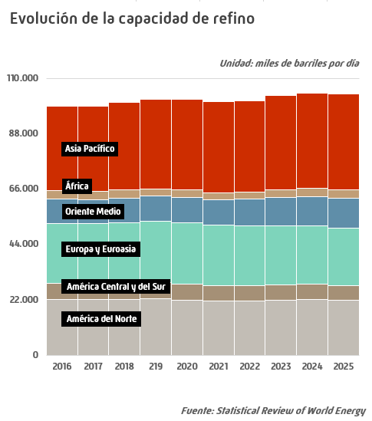
Total Europa y Euroasia | 24,011 | 23,761 | 23,338 | 23,264 | 22,766 | 21.9 | -2.1
Arabia Saudí | 2,889 | 3,224 | 3,289 | 3,289 | 3,289 | 3.2 | 0.0
Emiratos Árabes Unidos | 1,309 | 1,246 | 1,246 | 1,258 | 1,258 | 1.2 | 0.0
Irak | 919 | 1,150 | 1,219 | 1,219 | 1,389 | 1.3 | 13.9
Irán | 2,423 | 2,430 | 2,454 | 2,460 | 2,460 | 2.4 | 0.0
Kuwait | 800 | 835 | 1,309 | 1,430 | 1,430 | 1.4 | 0.0
Otros Oriente Medio | 1,790 | 1,790 | 1,882 | 2,050 | 2,110 | 2.0 | 2.9
Total Oriente Medio | 10,130 | 10,675 | 11,399 | 11,706 | 11,936 | 11.5 | 2.0
Egipto | 812 | 812 | 812 | 842 | 872 | 0.8 | 3.6
Nigeria | 235 | 240 | 404 | 905 | 963 | 0.9 | 6.4
Otros África | 1,737 | 1,625 | 1,602 | 1,549 | 1,483 | 1.4 | -4.2
Total África | 2,784 | 2,677 | 2,818 | 3,296 | 3,318 | 3.2 | 0.7
China | 16,990 | 17,259 | 18,467 | 18,577 | 18,829 | 18.1 | 1.4
Corea del Sur | 3,363 | 3,363 | 3,363 | 3,363 | 3,570 | 3.4 | 6.1
India | 5,005 | 5,045 | 5,085 | 5,172 | 4,924 | 4.7 | -4.8
Indonesia | 1,167 | 1,230 | 1,242 | 1,242 | 1,259 | 1.2 | 1.4
Japón | 3,285 | 3,164 | 3,069 | 2,955 | 3,110 | 3.0 | 5.3
Malasia | 633 | 874 | 991 | 991 | 991 | 1.0 | 0.0
Singapur | 1,461 | 1,289 | 1,289 | 1,289 | 1,289 | 1.2 | -
Tailandia | 1,245 | 1,245 | 1,244 | 1,242 | 1,242 | 1.2 | ^
Taiwan | 1,131 | 1,083 | 1,083 | 1,140 | 1,140 | 1.1 | 0.0
Otros Asia Pacífico | 1,828 | 1,703 | 1,652 | 1,672 | 1,671 | 1.6 | 0.0
Total Asia Pacífico | 36,107 | 36,255 | 37,485 | 37,642 | 38,025 | 36.6 | 1.0
TOTAL MUNDIAL | 100,639 | 101,015 | 103,050 | 104,033 | 103,756 | 100.0 | -0.3
de los cuales:
OCDE | 43,909 | 43,641 | 43,823 | 43,809 | 43,579 | 42.0 | -0.5
No-OCDE | 56,730 | 57,374 | 59,227 | 60,225 | 60,177 | 58.0 | -0.1
UE | 12,696 | 12,528 | 12,444 | 12,383 | 11,980 | 11.5 | -3.3
- igual a 0,0 / ^ distinto de 0,0 |  |  |  |  |  |  | Fuente: Statistical Review of World Energy

Demanda comb. auto Europa OCDE
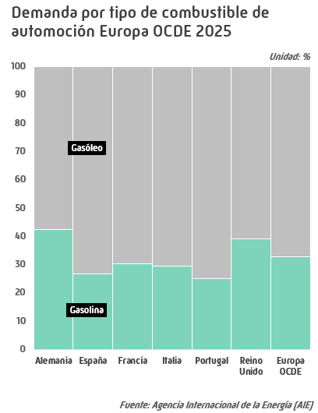
Demanda de combustibles de automoción Europa OCDE |  |  |  |  |  |  | INDICE
 |  |  |  |  |  |  | Unidad: miles de barriles por día
 | 2021 | 2022 | 2023 | 2024 | 2025 | Estructura (%) | Tv (%) 2025/2024

Gasolina automoción
Alemania | 459 | 467 | 458 | 475 | 478 | 20.5 | 0.6
España | 121 | 133 | 140 | 151 | 163 | 7.0 | 8.0
Francia | 215 | 238 | 251 | 268 | 285 | 12.2 | 6.4
Italia | 166 | 185 | 194 | 199 | 202 | 8.7 | 1.4
Portugal | 23 | 25 | 28 | 29 | 31 | 1.3 | 7.1
Reino Unido | 252 | 278 | 292 | 297 | 317 | 13.6 | 6.7
Otros Europa OCDE | 701 | 730 | 786 | 822 | 855 | 36.7 | 4.0
Total gasolina automoción | 1,937 | 2,056 | 2,148 | 2,240 | 2,330 | 100.0 | 4.0
Gasóleo automoción
Alemania | 684 | 684 | 655 | 632 | 649 | 13.6 | 2.6
España | 446 | 454 | 442 | 443 | 446 | 9.4 | 0.7
Francia | 739 | 739 | 701 | 679 | 659 | 13.8 | -2.9
Italia | 482 | 494 | 489 | 489 | 484 | 10.1 | -1.1
Portugal | 89 | 93 | 97 | 92 | 92 | 1.9 | 0.0
Reino Unido | 470 | 501 | 505 | 506 | 496 | 10.4 | -2.0
Otros Europa OCDE | 1,999 | 1,979 | 1,976 | 1,955 | 1,941 | 40.7 | -0.7
Total gasóleo automoción | 4,909 | 4,942 | 4,865 | 4,797 | 4,766 | 100.0 | -0.6
Combustibles automoción
Alemania | 1,143 | 1,151 | 1,114 | 1,107 | 1,127 | 15.9 | 1.8
España | 567 | 587 | 583 | 593 | 608 | 8.6 | 2.5
Francia | 954 | 977 | 952 | 947 | 944 | 13.3 | -0.3
Italia | 648 | 679 | 683 | 688 | 685 | 9.7 | -0.4
Portugal | 112 | 118 | 124 | 121 | 123 | 1.7 | 1.7
Reino Unido | 723 | 779 | 797 | 803 | 813 | 11.5 | 1.2
Otros Europa OCDE | 2,700 | 2,708 | 2,762 | 2,777 | 2,796 | 39.4 | 0.7
Total combustibles automoción | 6,846 | 6,998 | 7,014 | 7,037 | 7,096 | 100.0 | 0.8
 |  |  |  |  |  |  | Fuente: Agencia Internacional de la Energía (AIE)

,

Evol. mensual comb auto Eu-OCDE
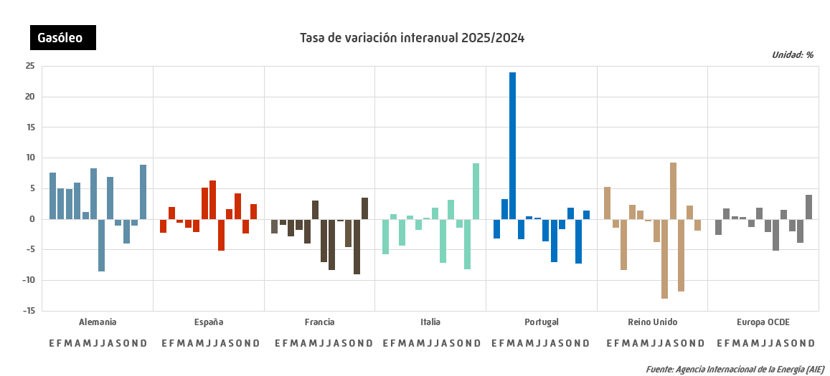
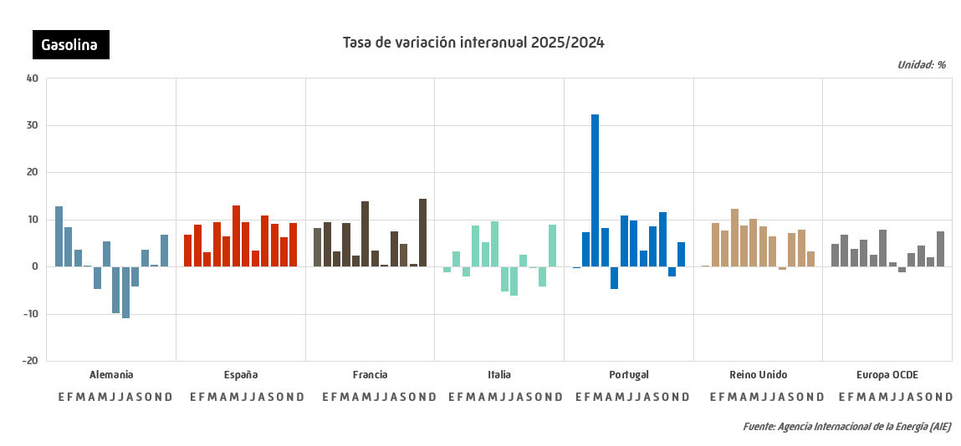
Evolución mensual de la demanda de combustibles de automoción Europa OCDE 2025 |  |  |  |  |  |  | INDICE
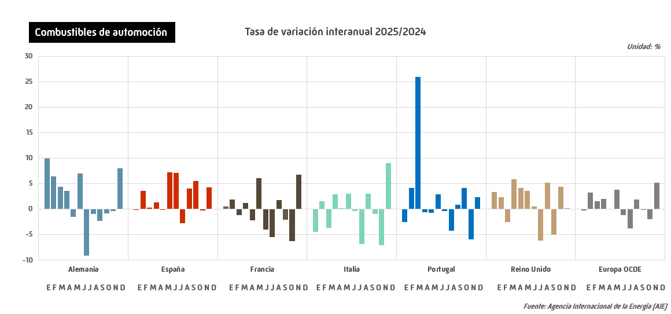
 |  |  |  |  |  |  |  |  |  |  |  | Unidad: miles de barriles por día
 | Enero | Febrero | Marzo | Abril | Mayo | Junio | Julio | Agosto | Septiembre | Octubre | Noviembre | Diciembre

Gasolina automoción
Alemania | 466 | 488 | 472 | 495 | 474 | 514 | 464 | 453 | 472 | 481 | 476 | 481
España | 138 | 147 | 143 | 165 | 161 | 173 | 187 | 183 | 171 | 167 | 152 | 164
Francia | 256 | 265 | 256 | 297 | 278 | 305 | 317 | 296 | 291 | 290 | 256 | 312
Italia | 178 | 187 | 188 | 206 | 203 | 218 | 221 | 214 | 216 | 209 | 179 | 199
Portugal | 25 | 28 | 29 | 31 | 28 | 33 | 35 | 37 | 33 | 33 | 28 | 32
Reino Unido | 289 | 342 | 291 | 328 | 322 | 346 | 294 | 313 | 314 | 323 | 329 | 315
Otros Europa OCDE | 753 | 778 | 790 | 863 | 875 | 916 | 937 | 903 | 894 | 866 | 822 | 855
Total gasolina automoción | 2,105 | 2,235 | 2,169 | 2,384 | 2,342 | 2,506 | 2,457 | 2,398 | 2,390 | 2,369 | 2,243 | 2,357
Gasóleo automoción
Alemania | 562 | 651 | 642 | 705 | 627 | 699 | 624 | 690 | 672 | 637 | 642 | 640
España | 412 | 454 | 436 | 456 | 454 | 461 | 478 | 421 | 448 | 462 | 430 | 437
Francia | 607 | 650 | 639 | 711 | 641 | 710 | 714 | 595 | 686 | 706 | 595 | 653
Italia | 446 | 487 | 465 | 482 | 485 | 484 | 539 | 449 | 499 | 520 | 460 | 488
Portugal | 85 | 94 | 90 | 91 | 97 | 94 | 97 | 92 | 92 | 99 | 86 | 91
Reino Unido | 492 | 556 | 443 | 530 | 524 | 519 | 491 | 473 | 491 | 478 | 498 | 461
Otros Europa OCDE | 1,664 | 1,850 | 1,885 | 1,957 | 1,944 | 2,034 | 2,034 | 1,922 | 2,058 | 2,126 | 1,926 | 1,889
Total gasóleo automoción | 4,269 | 4,741 | 4,600 | 4,932 | 4,773 | 5,001 | 4,978 | 4,642 | 4,946 | 5,029 | 4,638 | 4,660
Combustibles automoción
Alemania | 1,028 | 1,138 | 1,114 | 1,200 | 1,101 | 1,213 | 1,089 | 1,143 | 1,144 | 1,118 | 1,118 | 1,121
España | 550 | 601 | 579 | 622 | 616 | 634 | 665 | 604 | 619 | 629 | 582 | 601
Francia | 863 | 915 | 894 | 1,008 | 920 | 1,015 | 1,032 | 891 | 976 | 996 | 851 | 965
Italia | 625 | 674 | 653 | 688 | 688 | 702 | 760 | 662 | 715 | 730 | 640 | 687
Portugal | 109 | 122 | 119 | 122 | 125 | 128 | 132 | 129 | 125 | 132 | 114 | 123
Reino Unido | 781 | 897 | 735 | 857 | 846 | 865 | 785 | 786 | 806 | 801 | 827 | 776
Otros Europa OCDE | 2,417 | 2,628 | 2,676 | 2,819 | 2,819 | 2,950 | 2,971 | 2,825 | 2,952 | 2,992 | 2,748 | 2,744
Total combustibles automoción | 6,374 | 6,976 | 6,769 | 7,316 | 7,115 | 7,507 | 7,434 | 7,039 | 7,336 | 7,398 | 6,880 | 7,017
 |  |  |  |  |  |  |  |  |  |  |  | Fuente: Agencia Internacional de la Energía (AIE)

Demanda mundial GN
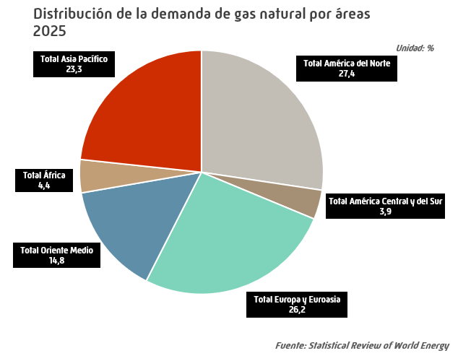
Demanda mundial de gas natural |  |  |  |  |  |  | INDICE
 |  |  |  |  |  |  | Unidad: bcm
 | 2021 | 2022 | 2023 | 2024 | 2025 | Estructura (%) | Tv (%) 2025/2024

EE.UU. | 836.4 | 880.4 | 888.2 | 901.5 | 913.4 | 21.8 | 1.3
Canadá | 119.9 | 124.5 | 124.7 | 128.4 | 132.3 | 3.2 | 3.0
México | 93.9 | 93.3 | 100.7 | 100.4 | 99.7 | 2.4 | -0.7
Total América del Norte | 1,050.3 | 1,098.3 | 1,113.6 | 1,130.3 | 1,145.4 | 27.4 | 1.3
Argentina | 45.9 | 45.9 | 44.9 | 44.5 | 43.6 | 1.0 | -2.0
Brasil | 40.4 | 32.0 | 29.9 | 31.4 | 33.2 | 0.8 | 5.8
Chile | 6.8 | 7.3 | 7.6 | 7.3 | 7.8 | 0.2 | 7.3
Colombia | 12.6 | 12.6 | 13.1 | 13.2 | 11.7 | 0.3 | -11.4
Ecuador | 0.6 | 0.5 | 0.5 | 0.6 | 0.5 | 0.0 | -20.7
Perú | 8.9 | 9.8 | 10.1 | 11.3 | 10.2 | 0.2 | -9.5
Trinidad y Tobago | 15.6 | 15.5 | 14.5 | 14.2 | 13.1 | 0.3 | -8.2
Venezuela | 28.1 | 29.1 | 29.7 | 31.7 | 31.0 | 0.7 | -2.2
Otros América Central y del Sur | 9.4 | 9.7 | 11.4 | 11.9 | 12.1 | 0.3 | 2.1
Total América Central y del Sur | 168.5 | 162.3 | 161.6 | 166.2 | 163.3 | 3.9 | -1.7
Alemania | 91.7 | 75.6 | 72.8 | 75.8 | 78.5 | 1.9 | 3.6
Austria | 9.0 | 7.9 | 6.9 | 6.8 | 7.4 | 0.2 | 8.3
Azerbaiyán | 12.8 | 13.6 | 14.0 | 12.8 | 12.3 | 0.3 | -3.6
Bélgica | 17.0 | 14.6 | 13.8 | 13.3 | 13.5 | 0.3 | 1.7
Bielorrusia | 18.8 | 18.5 | 16.8 | 16.8 | 15.9 | 0.4 | -5.0
Bulgaria | 3.3 | 2.7 | 2.5 | 2.7 | 2.7 | 0.1 | -0.9
Dinamarca | 2.4 | 1.7 | 1.6 | 1.6 | 1.6 | 0.0 | -1.6
Eslovaquia | 5.3 | 4.4 | 4.2 | 4.3 | 4.5 | 0.1 | 3.4
España | 34.3 | 33.0 | 29.5 | 28.3 | 31.3 | 0.7 | 10.6
Finlandia | 2.1 | 1.1 | 1.1 | 1.3 | 1.1 | 0.0 | -12.1
Francia | 43.0 | 38.6 | 34.0 | 31.8 | 30.6 | 0.7 | -3.8
Grecia | 7.0 | 6.2 | 5.4 | 6.7 | 7.1 | 0.2 | 6.7
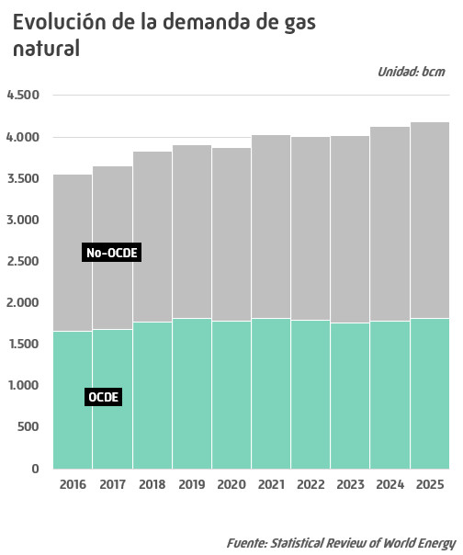
Hungría | 10.8 | 9.2 | 8.2 | 8.3 | 8.6 | 0.2 | 4.2
Irlanda | 5.1 | 5.2 | 4.8 | 5.0 | 4.9 | 0.1 | -2.1
Italia | 72.4 | 65.2 | 58.6 | 58.9 | 60.1 | 1.4 | 2.1
Kazajistán | 21.6 | 21.3 | 20.0 | 23.4 | 23.9 | 0.6 | 1.9
Lituania | 2.2 | 1.6 | 1.6 | 1.7 | 1.7 | 0.0 | -2.0
Noruega | 4.1 | 3.9 | 3.7 | 3.4 | 3.4 | 0.1 | 0.4
Países Bajos | 34.9 | 27.2 | 25.9 | 26.0 | 26.1 | 0.6 | 0.4
Polonia | 22.4 | 18.6 | 19.4 | 20.8 | 22.1 | 0.5 | 6.5
Portugal | 5.8 | 5.6 | 4.5 | 3.7 | 4.1 | 0.1 | 11.0
Reino Unido | 77.0 | 70.5 | 63.4 | 61.7 | 61.2 | 1.5 | -0.9
República Checa | 9.1 | 7.4 | 6.7 | 6.7 | 7.1 | 0.2 | 6.8
Rumanía | 11.6 | 9.7 | 9.1 | 9.4 | 9.6 | 0.2 | 1.3
Rusia | 431.5 | 448.4 | 459.8 | 479.6 | 480.0 | 11.5 | 0.1
Suecia | 1.1 | 0.8 | 0.9 | 0.9 | 0.8 | 0.0 | -9.7
Suiza | 2.8 | 3.7 | 3.4 | 3.1 | 3.1 | 0.1 | -1.3
Turkmenistán | 35.8 | 38.2 | 35.5 | 30.7 | 34.7 | 0.8 | 13.0
Turquía | 57.3 | 50.9 | 48.1 | 51.0 | 56.4 | 1.3 | 10.8
Ucrania | 27.3 | 18.3 | 18.7 | 18.8 | 22.5 | 0.5 | 19.7
Uzbekistán | 49.1 | 46.0 | 45.0 | 44.5 | 44.5 | 1.1 | -0.1
Otros Europa y Euroasia | 18.7 | 18.0 | 17.6 | 17.6 | 16.1 | 0.4 | -8.6
Total Europa y Euroasia | 1,147.1 | 1,087.3 | 1,057.3 | 1,077.4 | 1,097.5 | 26.2 | 1.9
Arabia Saudí | 114.5 | 116.7 | 117.4 | 123.6 | 133.8 | 3.2 | 8.2
Emiratos Árabes Unidos | 65.0 | 66.1 | 66.7 | 67.1 | 70.6 | 1.7 | 5.2
Irán | 229.5 | 239.4 | 246.6 | 253.7 | 256.3 | 6.1 | 1.0
Israel | 11.7 | 12.1 | 12.4 | 13.3 | 13.6 | 0.3 | 2.0
Kuwait | 19.8 | 21.7 | 23.7 | 25.2 | 25.8 | 0.6 | 2.3
Qatar | 40.6 | 40.4 | 43.7 | 45.4 | 43.8 | 1.0 | -3.4
Otros Oriente Medio | 69.1 | 70.6 | 72.4 | 75.1 | 75.6 | 1.8 | 0.6
Total Oriente Medio | 550.2 | 567.0 | 583.0 | 603.5 | 619.4 | 14.8 | 2.6
Argelia | 48.2 | 50.3 | 51.1 | 52.8 | 54.0 | 1.3 | 2.4
Egipto | 62.1 | 60.6 | 60.0 | 59.8 | 61.5 | 1.5 | 2.8
Sudáfrica | 4.2 | 4.3 | 4.7 | 4.8 | 4.7 | 0.1 | -1.9
Otros África | 59.4 | 59.0 | 57.3 | 61.0 | 64.1 | 1.5 | 5.1
Total África | 173.9 | 174.2 | 173.2 | 178.3 | 184.2 | 4.4 | 3.3
Australia | 39.6 | 43.2 | 38.8 | 39.2 | 38.7 | 0.9 | -1.1
Bangladesh | 30.6 | 28.7 | 28.1 | 27.3 | 27.4 | 0.7 | 0.2
China | 380.3 | 377.6 | 403.8 | 433.3 | 441.9 | 10.6 | 2.0
Corea del Sur | 61.9 | 62.0 | 59.4 | 63.4 | 63.0 | 1.5 | -0.7
Filipinas | 3.3 | 3.1 | 3.2 | 3.5 | 4.0 | 0.1 | 13.0
Hong Kong | 4.8 | 4.5 | 4.8 | 5.4 | 5.3 | 0.1 | -3.1
India | 62.4 | 58.3 | 62.0 | 70.9 | 66.6 | 1.6 | -6.1
Indonesia | 40.8 | 39.8 | 43.4 | 47.3 | 48.3 | 1.2 | 2.2
Japón | 102.7 | 99.5 | 91.6 | 90.9 | 90.4 | 2.2 | -0.6
Malasia | 51.4 | 51.9 | 43.8 | 46.6 | 46.2 | 1.1 | -0.9
Nueva Zelanda | 3.9 | 3.7 | 3.9 | 3.1 | 2.7 | 0.1 | -10.1
Pakistán | 44.9 | 38.2 | 37.8 | 37.0 | 34.1 | 0.8 | -8.1
Singapur | 13.4 | 13.1 | 12.3 | 13.2 | 13.3 | 0.3 | 1.1
Tailandia | 47.0 | 44.3 | 47.2 | 49.3 | 47.3 | 1.1 | -4.0
Taiwan | 27.3 | 28.1 | 27.9 | 28.7 | 31.3 | 0.7 | 9.2
Vietnam | 7.2 | 7.8 | 7.2 | 6.1 | 5.8 | 0.1 | -5.6
Otros Asia Pacífico | 11.9 | 11.0 | 11.0 | 10.5 | 10.0 | 0.2 | -5.3
Total Asia Pacífico | 933.3 | 914.8 | 926.4 | 975.7 | 976.1 | 23.3 | 0.0
TOTAL MUNDIAL | 4,023.3 | 4,004.0 | 4,015.2 | 4,131.2 | 4,186.0 | 100.0 | 1.3
de los cuales:
OCDE | 1,809.6 | 1,794.0 | 1,761.2 | 1,784.2 | 1,811.3 | 43.3 | 1.5
No-OCDE | 2,213.7 | 2,209.9 | 2,254.0 | 2,347.0 | 2,374.8 | 56.7 | 1.2
U.E. | 397.0 | 341.7 | 316.9 | 319.5 | 329.2 | 7.9 | 3.0
- igual a 0,0 / ^ distinto de 0,0 |  |  |  |  |  |  | Fuente: Statistical Review of World Energy

Producción mundial GN
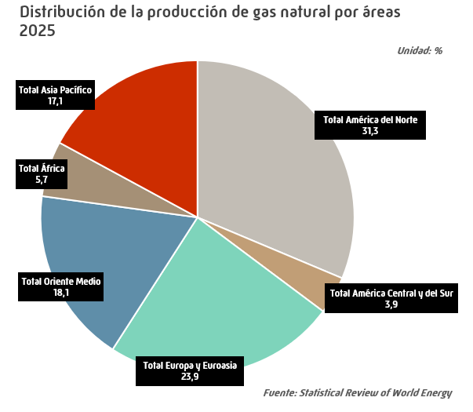
Producción mundial de gas natural |  |  |  |  |  |  | INDICE
 |  |  |  |  |  |  | Unidad: bcm
 | 2021 | 2022 | 2023 | 2024 | 2025 | Estructura (%) | Tv (%) 2025/2024

EE.UU. | 944.5 | 990.7 | 1,028.9 | 1,031.9 | 1,073.7 | 25.6 | 4.1
Canadá | 176.5 | 189.5 | 195.0 | 199.5 | 206.2 | 4.9 | 3.4
México | 34.3 | 36.1 | 38.7 | 35.8 | 34.8 | 0.8 | -2.9
Total América del Norte | 1,155.3 | 1,216.2 | 1,262.6 | 1,267.2 | 1,314.8 | 31.3 | 3.8
Argentina | 38.6 | 41.7 | 41.6 | 44.1 | 45.2 | 1.1 | 2.4
Bolivia | 15.1 | 13.6 | 11.8 | 10.1 | 8.6 | 0.2 | -15.0
Brasil | 24.3 | 23.0 | 23.4 | 22.8 | 26.6 | 0.6 | 16.3
Colombia | 12.6 | 12.4 | 12.1 | 11.1 | 9.4 | 0.2 | -15.2
Perú | 12.4 | 15.0 | 15.4 | 16.0 | 15.5 | 0.4 | -3.1
Trinidad y Tobago | 24.7 | 26.0 | 25.0 | 24.4 | 23.8 | 0.6 | -2.5
Venezuela | 28.1 | 29.1 | 29.7 | 31.7 | 31.0 | 0.7 | -2.2
Otros América Central y del Sur | 2.6 | 2.8 | 2.9 | 3.1 | 3.0 | 0.1 | -3.0
Total América Central y del Sur | 158.5 | 163.5 | 161.9 | 163.4 | 163.1 | 3.9 | -0.2
Alemania | 4.5 | 4.3 | 3.8 | 3.7 | 3.7 | 0.1 | 2.1
Azerbaiyán | 31.8 | 34.1 | 35.6 | 37.8 | 37.8 | 0.9 | 0.2
Dinamarca | 1.5 | 1.5 | 1.4 | 1.7 | 3.1 | 0.1 | 83.1
Italia | 3.2 | 3.2 | 2.8 | 2.8 | 3.3 | 0.1 | 16.6
Kazajistán | 26.7 | 27.6 | 29.5 | 33.4 | 38.4 | 0.9 | 15.0
Noruega | 113.1 | 122.8 | 116.0 | 124.3 | 120.6 | 2.9 | -3.0
Países Bajos | 18.0 | 15.0 | 9.9 | 8.3 | 7.8 | 0.2 | -6.8
Polonia | 3.9 | 3.8 | 3.7 | 3.6 | 3.4 | 0.1 | -4.3
Reino Unido | 32.8 | 38.1 | 34.5 | 30.7 | 29.9 | 0.7 | -2.6
Rumanía | 8.6 | 8.8 | 8.9 | 9.0 | 8.9 | 0.2 | -0.7
Rusia | 702.1 | 618.4 | 586.4 | 629.9 | 609.4 | 14.5 | -3.3
Turkmenistán | 79.3 | 78.3 | 76.3 | 73.5 | 72.4 | 1.7 | -1.4
Ucrania | 18.7 | 17.5 | 17.7 | 18.1 | 16.1 | 0.4 | -11.2
Uzbekistán | 50.9 | 48.9 | 44.2 | 39.3 | 40.0 | 1.0 | 1.9
Otros Europa y Euroasia | 5.7 | 5.4 | 5.4 | 6.9 | 7.4 | 0.2 | 6.9
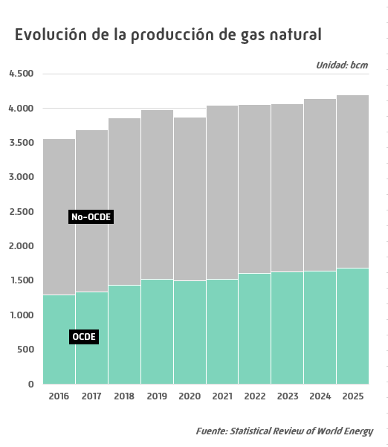
Total Europa y Euroasia | 1,100.9 | 1,027.6 | 976.1 | 1,022.8 | 1,002.2 | 23.9 | -2.0
Arabia Saudí | 114.5 | 116.7 | 117.4 | 123.6 | 133.8 | 3.2 | 8.2
Bahrein | 16.6 | 15.8 | 15.8 | 16.6 | 16.0 | 0.4 | -3.4
Emiratos Árabes Unidos | 53.1 | 54.2 | 55.3 | 56.4 | 58.6 | 1.4 | 4.0
Irak | 9.1 | 9.3 | 10.4 | 10.5 | 10.9 | 0.3 | 4.0
Irán | 242.8 | 247.7 | 259.7 | 262.2 | 264.8 | 6.3 | 1.0
Israel | 18.3 | 20.8 | 23.5 | 25.8 | 25.9 | 0.6 | 0.4
Kuwait | 12.1 | 13.2 | 14.8 | 15.5 | 15.5 | 0.4 | 0.1
Omán | 40.3 | 42.1 | 43.2 | 45.3 | 45.6 | 1.1 | 0.6
Qatar | 177.0 | 178.5 | 181.0 | 179.7 | 183.5 | 4.4 | 2.1
Siria | 4.0 | 3.4 | 3.5 | 3.5 | 3.3 | 0.1 | -5.9
Otros Oriente Medio | 0.2 | 0.2 | 0.2 | 0.2 | 0.2 | 0.0 | 14.7
Total Oriente Medio | 688.0 | 701.9 | 724.6 | 739.3 | 758.3 | 18.1 | 2.6
Argelia | 101.1 | 97.6 | 101.5 | 100.2 | 98.0 | 2.3 | -2.2
Egipto | 67.8 | 64.5 | 57.1 | 47.5 | 40.8 | 1.0 | -14.2
Libia | 12.4 | 11.9 | 11.7 | 12.4 | 11.7 | 0.3 | -5.1
Nigeria | 52.4 | 47.1 | 44.4 | 46.8 | 50.8 | 1.2 | 8.4
Otros África | 29.8 | 32.2 | 35.2 | 35.2 | 39.3 | 0.9 | 11.6
Total África | 263.5 | 253.4 | 249.8 | 242.1 | 240.6 | 5.7 | -0.6
Australia | 147.9 | 154.2 | 150.7 | 152.3 | 148.6 | 3.5 | -2.4
Bangladesh | 23.6 | 22.5 | 21.1 | 19.7 | 18.0 | 0.4 | -8.8
Brunei | 11.5 | 10.6 | 10.0 | 10.4 | 10.5 | 0.3 | 1.3
China | 209.2 | 221.8 | 234.3 | 248.4 | 264.1 | 6.3 | 6.3
India | 28.5 | 29.8 | 31.6 | 32.4 | 31.2 | 0.7 | -3.7
Indonesia | 66.5 | 65.5 | 68.1 | 71.4 | 71.8 | 1.7 | 0.6
Malasia | 79.0 | 83.0 | 78.0 | 79.8 | 80.2 | 1.9 | 0.5
Myanmar | 17.2 | 16.8 | 15.2 | 14.0 | 13.9 | 0.3 | -0.8
Pakistán | 32.7 | 28.6 | 27.7 | 26.1 | 24.9 | 0.6 | -4.4
Tailandia | 31.5 | 25.3 | 25.7 | 28.5 | 29.4 | 0.7 | 2.9
Vietnam | 7.2 | 7.8 | 7.2 | 6.1 | 5.8 | 0.1 | -5.6
Otros Asia Pacífico | 27.2 | 23.9 | 21.5 | 19.3 | 19.2 | 0.5 | -0.7
Total Asia Pacífico | 682.2 | 690.0 | 691.1 | 708.4 | 717.6 | 17.1 | 1.3
TOTAL MUNDIAL | 4,048.3 | 4,052.8 | 4,066.1 | 4,143.2 | 4,196.5 | 100.0 | 1.3
de los cuales:
OCDE | 1,523.1 | 1,603.7 | 1,632.7 | 1,643.9 | 1,683.0 | 40.1 | 2.4
No-OCDE | 2,525.2 | 2,449.1 | 2,433.4 | 2,499.3 | 2,513.5 | 59.9 | 0.6
U.E. | 44.3 | 40.8 | 34.5 | 33.1 | 33.9 | 0.8 | 2.5
- igual a 0,0 / ^ distinto de 0,0 |  |  |  |  |  |  | Fuente: Statistical Review of World Energy

Crudos y Tipos Cambio
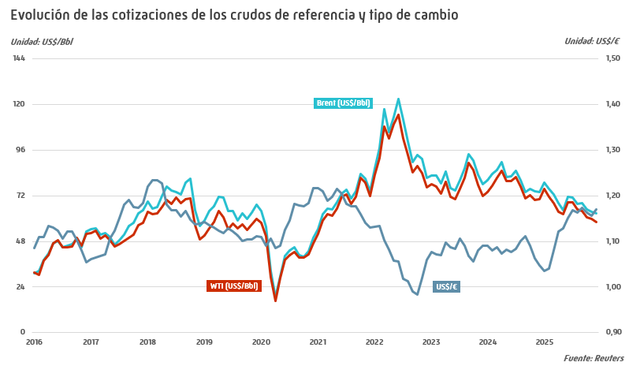
Cotizaciones de los crudos de referencia y tipo de cambio |  |  |  |  |  |  | INDICE
 |  |  |  |  |  |  |  |  |  |  |  |  |  |  |  |  |  | Unidad: US$ por barril
 | Media anual |  |  |  |  |  | Media mensual 2025
 | 2021 | 2022 | 2023 | 2024 | 2025 | Tv* | E | F | M | A | M | J | J | A | S | O | N | D
Brent Dated | 70.74 | 101.01 | 82.51 | 80.50 | 69.10 | -14.2 | 79.10 | 75.42 | 72.76 | 68.16 | 64.33 | 71.54 | 71.25 | 67.89 | 67.94 | 64.63 | 63.77 | 62.66
WTI | 68.07 | 94.94 | 77.56 | 76.61 | 65.47 | -14.5 | 75.65 | 71.51 | 68.24 | 63.61 | 62.20 | 68.54 | 68.38 | 64.86 | 63.98 | 60.84 | 60.04 | 58.00
Tipo de cambio US$/€ | 1.1828 | 1.0534 | 1.0816 | 1.0821 | 1.1301 | 4.4 | 1.0355 | 1.0413 | 1.0807 | 1.1227 | 1.1282 | 1.1516 | 1.1677 | 1.1631 | 1.1732 | 1.1630 | 1.1560 | 1.1716
* % 2025/2024 |  |  |  |  |  |  |  |  |  |  |  |  |  |  |  |  |  | Fuente: Reuters

Cotizaciones Internacionales
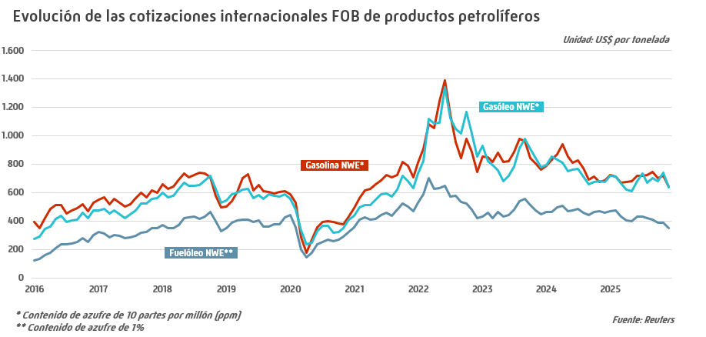
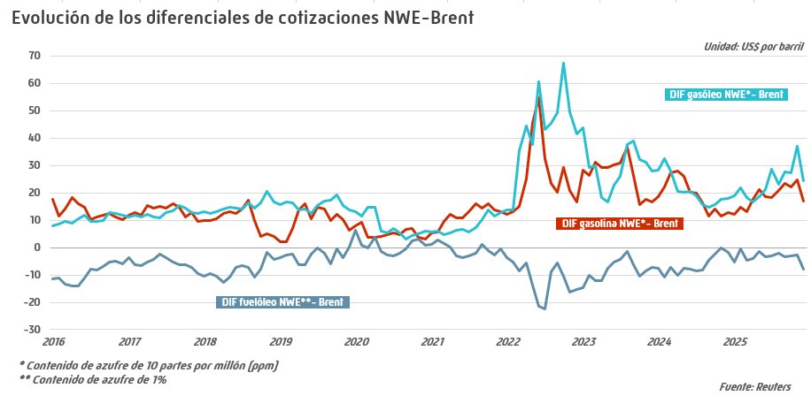
Cotizaciones internacionales FOB de productos petrolíferos |  |  |  |  |  |  | INDICE
 |  |  |  |  |  |  |  |  |  |  |  |  |  |  |  |  |  |  | Unidad: US$ por tonelada
 |  | Media anual |  |  |  |  |  | Media mensual 2025
 |  | 2021 | 2022 | 2023 | 2024 | 2025 | Tv* | E | F | M | A | M | J | J | A | S | O | N | D
Gasolina** | MED | 668.7 | 985.4 | 843.2 | 790.6 | 696.6 | -11.9 | 735.5 | 726.6 | 683.9 | 657.4 | 670.9 | 716.9 | 707.3 | 703.6 | 728.6 | 674.9 | 709.3 | 649.7
 | NWE | 677.1 | 1005.6 | 856.6 | 789.6 | 702.8 | -11.0 | 723.1 | 712.7 | 668.6 | 674.8 | 681.9 | 719.4 | 720.3 | 725.3 | 748.6 | 701.1 | 720.0 | 642.1
Queroseno | MED | 591.5 | 1062.2 | 850.1 | 766.0 | 692.7 | -9.6 | 730.0 | 715.9 | 679.0 | 647.6 | 632.0 | 696.4 | 717.0 | 681.4 | 704.8 | 699.4 | 737.3 | 674.3
 | NWE | 599.5 | 1080.5 | 866.9 | 778.7 | 705.2 | -9.4 | 741.3 | 728.6 | 694.7 | 661.4 | 644.4 | 706.5 | 729.7 | 692.5 | 714.2 | 708.8 | 751.0 | 692.2
Gasóleo** | MED | 578.7 | 1037.5 | 813.8 | 743.4 | 676.9 | -8.9 | 713.7 | 705.3 | 655.5 | 612.5 | 602.5 | 681.0 | 724.3 | 672.6 | 704.4 | 678.5 | 740.7 | 636.8
 | NWE | 578.3 | 1037.9 | 826.7 | 748.1 | 681.8 | -8.9 | 720.2 | 713.0 | 667.5 | 621.1 | 609.6 | 683.2 | 735.5 | 671.9 | 705.4 | 679.1 | 739.7 | 640.1
Fuelóleo*** | MED | 451.6 | 586.8 | 490.8 | 487.9 | 419.6 | -14.0 | 470.9 | 489.3 | 434.9 | 395.2 | 385.5 | 444.2 | 454.8 | 434.7 | 411.8 | 396.4 | 374.5 | 347.9
 | NWE | 444.9 | 570.5 | 472.0 | 472.2 | 416.2 | -11.8 | 467.6 | 475.3 | 431.6 | 404.6 | 399.5 | 432.3 | 431.1 | 420.0 | 411.3 | 391.2 | 387.1 | 348.9
* % 2025/2024 |  |  |  |  |  |  |  |  |  |  |  |  |  |  |  |  |  |  | Fuente: Reuters
** Contenido de azufre de 10 partes por millón (ppm)
*** Contenido de azufre del 1%

Márgenes de refino
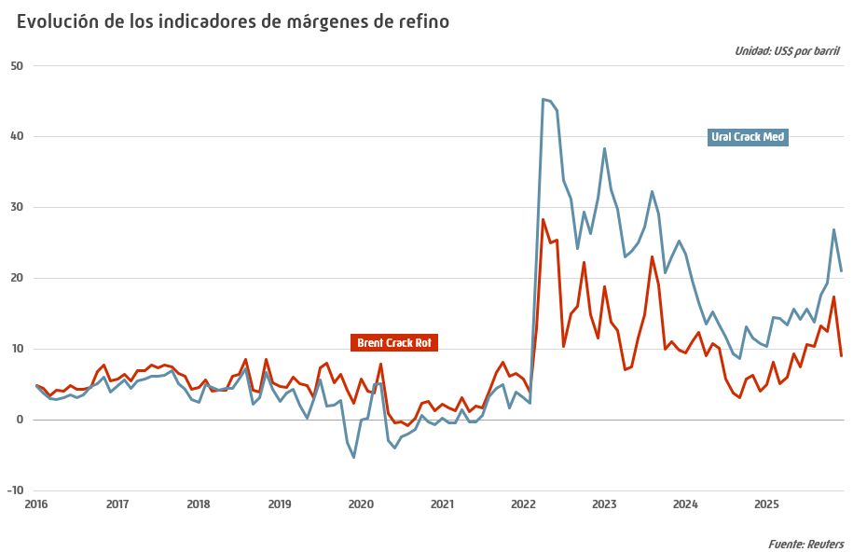
Indicadores de márgenes de refino |  |  |  |  |  |  | INDICE
 |  |  |  |  |  |  |  |  |  |  |  |  |  |  |  |  |  | Unidad: US$ por barril
 | Media anual |  |  |  |  |  | Media mensual 2025
 | 2021 | 2022 | 2023 | 2024 | 2025 | Tv* | E | F | M | A | M | J | J | A | S | O | N | D
Brent Crack Rot | 3.75 | 16.03 | 13.32 | 7.64 | 9.51 | 24.6 | 5.03 | 8.16 | 5.10 | 6.11 | 9.40 | 7.54 | 10.63 | 10.41 | 13.32 | 12.45 | 17.36 | 9.04
Ural Crack Med | 1.62 | 28.44 | 27.52 | 13.98 | 16.37 | 17.2 | 10.39 | 14.43 | 14.33 | 13.45 | 15.63 | 14.22 | 15.61 | 13.84 | 17.60 | 19.39 | 26.90 | 21.10
WTI Crack USG | 12.11 | 29.61 | 24.80 | 15.78 | 18.44 | 16.8 | 12.99 | 15.28 | 15.26 | 16.67 | 17.82 | 16.33 | 18.81 | 17.94 | 21.51 | 22.89 | 26.77 | 19.23
Dubai Crack Singapur | 3.45 | 10.74 | 6.83 | 4.85 | 4.98 | 2.6 | 2.08 | 3.33 | 4.06 | 3.66 | 6.75 | 6.51 | 4.14 | 3.96 | 3.34 | 6.66 | 9.81 | 5.80
Brent Hydro Rot | 3.01 | 12.23 | 10.56 | 6.00 | 7.13 | 18.9 | 4.25 | 7.62 | 4.60 | 5.07 | 8.38 | 6.41 | 9.40 | 8.77 | 9.48 | 7.31 | 11.07 | 3.74
Ural Hydro Med | 0.29 | 25.20 | 24.93 | 12.29 | 12.93 | 5.3 | 9.38 | 13.67 | 13.57 | 12.42 | 14.33 | 13.28 | 14.90 | 12.58 | 12.37 | 11.28 | 16.01 | 11.99
Dubai Hydro Singapur | -0.53 | 2.72 | 0.38 | 0.23 | 1.68 | 613.7 | -1.04 | 0.69 | 1.93 | 1.44 | 4.34 | 3.60 | 0.58 | 0.02 | 0.00 | 3.30 | 3.38 | 2.04
* % 2025/2024 |  |  |  |  |  |  |  |  |  |  |  |  |  |  |  |  |  | Fuente: Reuters

Precios spot gas natural
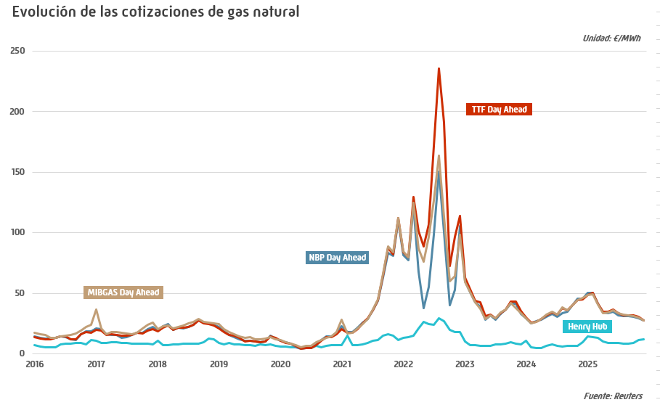
Cotizaciones de gas natural y tipo de cambio |  |  |  |  |  |  | INDICE

 | Media anual |  |  |  |  |  | Media mensual 2025
 | 2021 | 2022 | 2023 | 2024 | 2025 | Tv* | E | F | M | A | M | J | J | A | S | O | N | D
Henry Hub (US$/MMBtu) | 3.89 | 6.45 | 2.54 | 2.24 | 3.54 | 58.4 | 4.35 | 4.21 | 4.13 | 3.39 | 3.11 | 3.04 | 3.20 | 2.91 | 2.97 | 3.19 | 3.87 | 4.18
NBP Day Ahead (GBp/therm) | 116.11 | 207.15 | 99.22 | 83.70 | 88.85 | 6.1 | 123.35 | 123.16 | 101.36 | 85.28 | 82.80 | 86.43 | 81.25 | 79.58 | 79.22 | 78.31 | 76.16 | 71.31
TTF (€/MWh) | 46.92 | 123.72 | 40.64 | 34.43 | 36.17 | 5.1 | 48.62 | 50.36 | 41.48 | 35.16 | 35.18 | 36.40 | 33.53 | 32.15 | 32.05 | 31.92 | 30.58 | 27.59
MIBGAS Day Ahead (€/MWh) | 47.94 | 98.57 | 38.82 | 34.65 | 35.78 | 3.3 | 48.45 | 49.56 | 41.14 | 33.59 | 34.15 | 36.37 | 33.92 | 32.41 | 31.82 | 31.13 | 30.11 | 27.70
Tipo de cambio US$/€ | 1.18 | 1.05 | 1.08 | 1.08 | 1.13 | 4.4 | 1.04 | 1.04 | 1.08 | 1.12 | 1.13 | 1.15 | 1.17 | 1.16 | 1.17 | 1.16 | 1.16 | 1.17
Tipo de cambio GBP/US$ | 1.38 | 1.24 | 1.24 | 1.28 | 1.32 | 3.2 | 1.24 | 1.25 | 1.29 | 1.31 | 1.34 | 1.36 | 1.35 | 1.35 | 1.35 | 1.34 | 1.31 | 1.34
* % 2025/2024

Consumo energía primaria
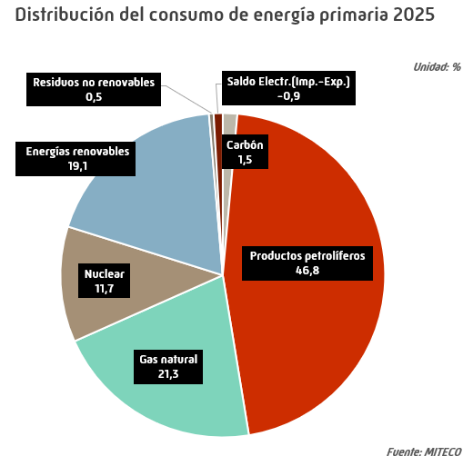
Consumo anual de energía primaria en España |  |  |  |  |  |  | INDICE
 |  |  |  |  |  |  | Unidad: miles de toneladas equivalentes de petróleo
 | 2021 | 2022 | 2023 | 2024 | 2025* | Estructura (%) | Tv (%) 2025/2024

Carbón | 3,097 | 3,593 | 2,768 | 2,470 | 1,769 | 1.5 | -28.4
Productos petrolíferos | 50,271 | 53,837 | 51,860 | 54,784 | 56,207 | 46.8 | 2.6
Gas natural | 29,417 | 28,337 | 25,229 | 24,065 | 25,560 | 21.3 | 6.2
Nuclear | 14,725 | 15,252 | 14,778 | 14,211 | 14,097 | 11.7 | -0.8
Energías renovables | 18,753 | 18,400 | 21,101 | 22,480 | 22,963 | 19.1 | 2.2
Residuos no renovables | 517 | 515 | 500 | 596 | 564 | 0.5 | -5.4
Saldo Electr.(Imp.-Exp.) | 73 | -1,703 | -1,200 | -879 | -1,100 | -0.9 | 25.1
Total | 116,853 | 118,232 | 115,036 | 117,727 | 120,061 | 100.0 | 2.0
* Datos provisionales |  |  |  |  |  |  | Fuente: MITECO

Consumo energía final
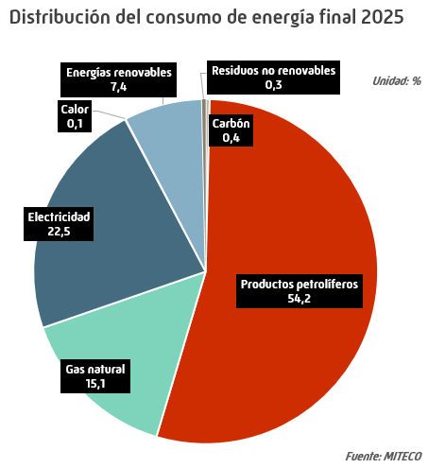
Consumo anual de energía final en España |  |  |  |  |  |  | INDICE
 |  |  |  |  |  |  | Unidad: miles de toneladas equivalentes de petróleo
 | 2021 | 2022 | 2023 | 2024 | 2025* | Estructura (%) | Tv (%) 2025/2024

Carbón | 513 | 555 | 487 | 430 | 346 | 0.4 | -19.5
Productos petrolíferos | 43,604 | 46,576 | 45,897 | 47,910 | 49,395 | 54.2 | 3.1
Gas natural | 16,114 | 13,651 | 13,299 | 13,960 | 13,749 | 15.1 | -1.5
Electricidad | 19,594 | 19,292 | 19,146 | 19,773 | 20,513 | 22.5 | 3.7
Calor | - | - | - | 48 | 48 | 0.1 | -
Energías renovables | 5,570 | 5,658 | 6,508 | 6,413 | 6,712 | 7.4 | 4.7
Residuos no renovables | 213 | 212 | 213 | 309 | 309 | 0.3 | -0.1
Total | 85,608.5 | 85,943.4 | 85,551.7 | 88,843.2 | 91,071.6 | 100.0 | 2.5
* Datos provisionales |  |  |  |  |  |  | Fuente: MITECO
- igual a 0,0 / ^ distinto de 0,0

Consumo Anual Prod. Pet.
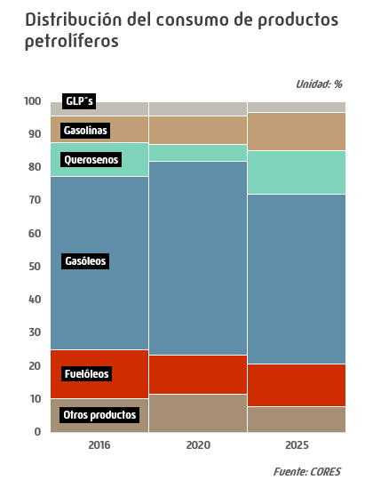
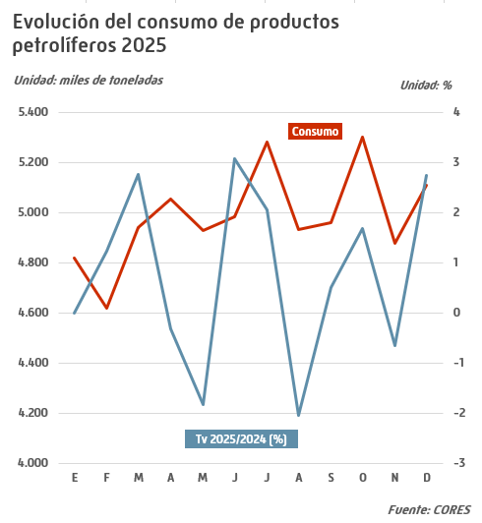
Consumo anual de productos petrolíferos |  |  |  |  |  |  | INDICE
 |  |  |  |  |  |  | Unidad: miles de toneladas
 | 2021 | 2022 | 2023 | 2024 | 2025 | Estructura (%) | Tv (%) 2025/2024

Gases licuados del petróleo (GLP´s) | 1,805 | 1,995 | 2,097 | 2,137 | 1,948 | 3.3 | -8.8
Envasado | 811 | 751 | 719 | 708 | 721 | 1.2 | 1.9
Granel | 474 | 518 | 480 | 469 | 495 | 0.8 | 5.6
Automoción (envasado y granel) | 87 | 107 | 113 | 123 | 129 | 0.2 | 5.1
Otros GLP's | 433 | 619 | 784 | 838 | 603 | 1.0 | -28.0
Gasolinas | 5,248 | 5,755 | 6,047 | 6,522 | 7,030 | 11.8 | 7.8
95 I.O. | 4,870 | 5,442 | 5,724 | 6,173 | 6,648 | 11.1 | 7.7
98 I.O. | 373 | 308 | 319 | 345 | 377 | 0.6 | 9.3
Bioetanol | 0 | 0 | 0 | 0 | 0 | 0.00 | -35.8
Gasolinas mezcla | 0 | 0 | 0 | 0 | 0 | 0.00 | -25.1
Subtotal gasolinas auto | 5,243 | 5,751 | 6,043 | 6,517 | 7,024 | 11.7 | 7.8
Otras gasolinas | 5 | 4 | 5 | 5 | 5 | 0 | 5.9
Querosenos | 3,341 | 5,871 | 6,643 | 7,389 | 7,744 | 13.0 | 4.8
Aviación | 3,341 | 5,871 | 6,643 | 7,389 | 7,744 | 13.0 | 4.8
Otros querosenos | 0 | 0 | 0 | 0 | 0 | 0 | -31.7
Gasóleos | 31,305 | 31,741 | 29,457 | 29,828 | 30,681 | 51.3 | 2.9
Gasóleo A | 21,821 | 22,156 | 21,586 | 21,747 | 21,828 | 36.5 | 0.4
Biodiésel | 31 | 15 | 4 | 66 | 220 | 0.4 | 232.6
Biodiésel mezcla * | 0.06 | 0.07 | 0.07 | 1 | 0 | 0.00 | -44.1
Subtotal gasóleos auto | 21,852 | 22,171 | 21,590 | 21,814 | 22,048 | 36.9 | 1.1
Agrícola y pesca (B) | 4,577 | 4,611 | 3,619 | 3,753 | 3,804 | 6.4 | 1.4
Calefacción (C) | 1,120 | 753 | 1,161 | 1,208 | 1,267 | 2.1 | 4.9
Otros gasóleos | 3,756 | 4,206 | 3,087 | 3,053 | 3,561 | 6.0 | 16.6
Fuelóleos | 6,273 | 7,610 | 8,026 | 8,561 | 7,710 | 12.9 | -9.9
BIA | 1,344 | 1,421 | 2,093 | 2,733 | 2,462 | 4.1 | -9.9
Otros fuelóleos | 4,929 | 6,189 | 5,933 | 5,828 | 5,248 | 8.8 | -10.0
Otros productos | 5,441 | 4,654 | 4,709 | 4,914 | 4,687 | 7.8 | -4.6
Lubricantes | 418 | 412 | 414 | 422 | 429 | 0.7 | 1.7
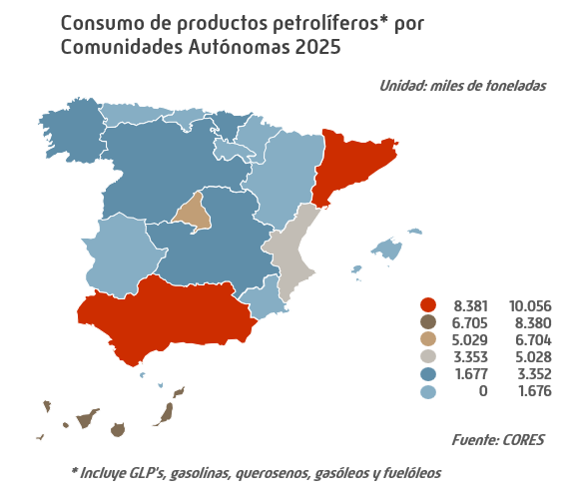
Asfaltos | 869 | 824 | 887 | 837 | 893 | 1.5 | 6.8
Coque | 1,289 | 988 | 1,179 | 1,163 | 1,109 | 1.9 | -4.6
Otros ** | 2,864 | 2,430 | 2,229 | 2,493 | 2,255 | 3.8 | -9.6
Total *** | 53,414 | 57,627 | 56,980 | 59,352 | 59,800 | 100.0 | 0.8
Bunkers | 7,313 | 8,804 | 8,384 | 8,993 | 8,667 | 14.5 | -3.6
* Gasóleos con un contenido de biódiésel entre el 7% y el 100% |  |  |  |  |  |  | Fuente: CORES
** Incluye naftas, condensados, parafinas, disolventes y otros
*** Incluye bunkers para la navegación marítima internacional desglosados en línea siguiente
- igual a 0,0 / ^ distinto de 0,0

Consumo GLP
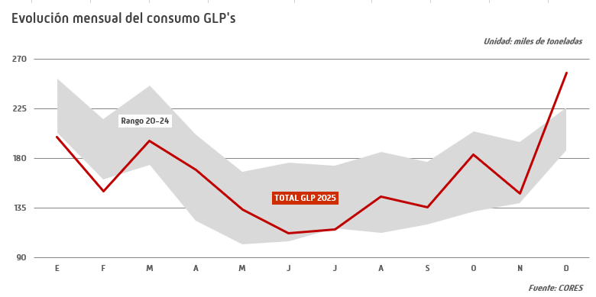
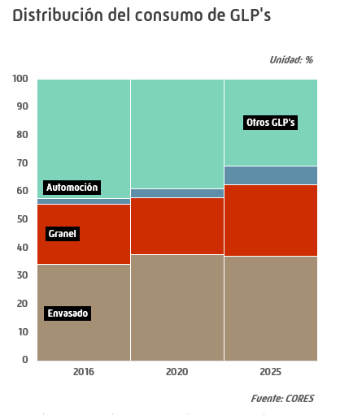
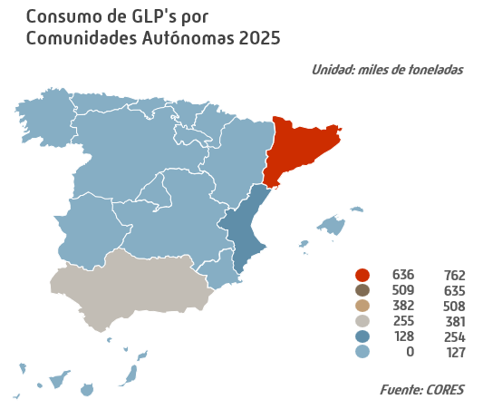
Consumo de gases licuados del petróleo (GLP's) |  |  |  |  |  |  | INDICE
 |  |  |  |  |  |  |  |  |  |  |  |  |  |  |  |  |  |  | Unidad: miles de toneladas
 | Total anual |  |  |  |  |  |  | Datos mensuales 2025
 | 2021 | 2022 | 2023 | 2024 | 2025 | Estructura (%) | Tv* | E | F | M | A | M | J | J | A | S | O | N | D
Envasado | 811 | 751 | 719 | 708 | 721 | 37.0 | 1.9 | 90 | 72 | 75 | 61 | 54 | 40 | 42 | 39 | 44 | 51 | 62 | 90
Granel | 474 | 518 | 480 | 469 | 495 | 25.4 | 5.6 | 71 | 57 | 52 | 41 | 31 | 25 | 25 | 22 | 29 | 38 | 41 | 64
Automoción (envasado y granel) | 87 | 107 | 113 | 123 | 129 | 6.6 | 5.1 | 10 | 9 | 10 | 11 | 11 | 11 | 12 | 10 | 11 | 11 | 10 | 11
Otros GLP's | 433 | 619 | 784 | 838 | 603 | 31.0 | -28.0 | 29 | 12 | 58 | 56 | 38 | 37 | 37 | 74 | 52 | 83 | 36 | 92
Total | 1,805 | 1,995 | 2,097 | 2,137 | 1,948 | 100.0 | -8.8 | 200 | 150 | 196 | 170 | 134 | 113 | 116 | 145 | 136 | 183 | 148 | 257
* % 2025/2024 |  |  |  |  |  |  |  |  |  |  |  |  |  |  |  |  |  |  | Fuente: CORES

Consumo GNAS
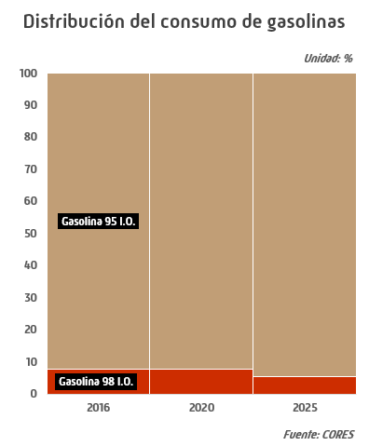
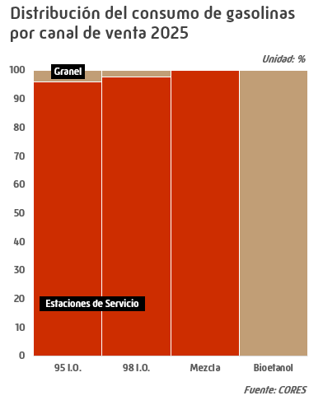
Consumo de gasolinas |  |  |  |  |  |  | INDICE
 |  |  |  |  |  |  |  |  |  |  |  |  |  |  |  |  |  |  | Unidad: miles de toneladas
 | Total anual |  |  |  |  |  |  | Datos mensuales 2025
 | 2021 | 2022 | 2023 | 2024 | 2025 | Estructura (%) | Tv* | E | F | M | A | M | J | J | A | S | O | N | D
95 I.O. | 4,870 | 5,442 | 5,724 | 6,173 | 6,648 | 94.6 | 7.7 | 478 | 462 | 497 | 556 | 560 | 581 | 649 | 634 | 574 | 580 | 510 | 567
98 I.O. | 373 | 308 | 319 | 345 | 377 | 5.4 | 9.3 | 27 | 26 | 28 | 32 | 32 | 32 | 37 | 38 | 32 | 33 | 28 | 33
Bioetanol | 0 | 0 | 0 | 0 | 0 | 0 | -35.8 | - | - | - | 0 | 0 | - | - | - | 0 | - | - | -
Gasolinas mezcla | 0 | 0 | 0 | 0 | 0 | 0 | -25.1 | 0 | - | - | - | 0 | - | - | - | - | - | - | -
Subtotal gasolinas auto | 5,243 | 5,751 | 6,043 | 6,517 | 7,024 | 99.9 | 7.8 | 505 | 487 | 525 | 587 | 592 | 613 | 686 | 672 | 606 | 613 | 539 | 600
Otras gasolinas | 5 | 4 | 5 | 5 | 5 | 0.1 | 5.9 | 0 | 0 | 0 | 0 | 1 | 1 | 1 | 1 | 1 | 0 | 0 | 0
Total | 5,248 | 5,755 | 6,047 | 6,522 | 7,030 | 100.0 | 7.8 | 505 | 488 | 525 | 588 | 592 | 614 | 687 | 672 | 607 | 613 | 539 | 600
* % 2025/2024 |  |  |  |  |  |  |  |  |  |  |  |  |  |  |  |  |  |  | Fuente: CORES
- igual a 0,0 / ^ distinto de 0,0

BIOS GNAS y GOS
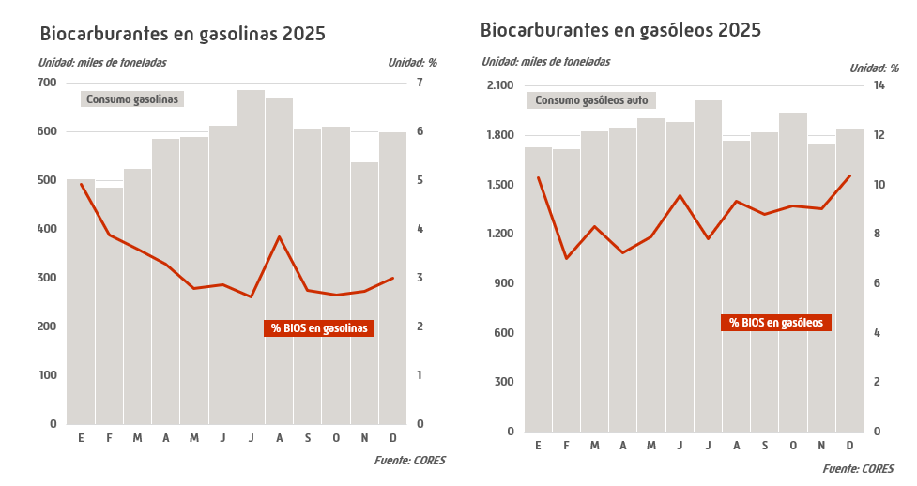
Biocarburantes en gasolinas y gasóleos |  |  |  |  |  |  | INDICE
 |  |  |  |  |  |  |  |  |  |  |  |  |  |  |  |  |  | Unidad: miles de toneladas
 | Total anual |  |  |  |  |  | Datos mensuales 2025
 | 2021 | 2022 | 2023 | 2024 | 2025 | Tv* | E | F | M | A | M | J | J | A | S | O | N | D
Bioetanol | 177 | 159 | 244 | 240 | 226 | -5.7 | 25 | 19 | 19 | 19 | 17 | 18 | 18 | 26 | 17 | 16 | 15 | 18
Biocarburantes ** | 1,425 | 1,398 | 1,919 | 1,758 | 1,923 | 9.4 | 178 | 120 | 152 | 134 | 150 | 180 | 157 | 165 | 160 | 178 | 158 | 191
* % 2025/2024 |  |  |  |  |  |  |  |  |  |  |  |  |  |  |  |  |  | Fuente: CORES
** Incluye Biodiésel y HVO

Consumo GOS
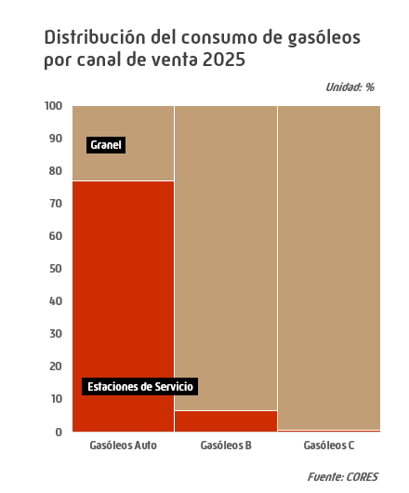
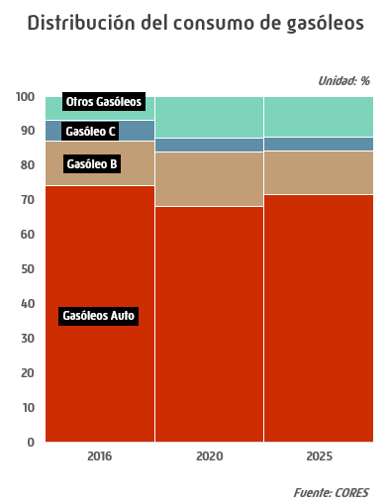
Consumo de gasóleos |  |  |  |  |  |  | INDICE
 |  |  |  |  |  |  |  |  |  |  |  |  |  |  |  |  |  |  | Unidad: miles de toneladas
 | Total anual |  |  |  |  |  |  | Datos mensuales 2025
 | 2021 | 2022 | 2023 | 2024 | 2025 | Estructura (%) | Tv* | E | F | M | A | M | J | J | A | S | O | N | D
Gasóleo A | 21,821 | 22,156 | 21,586 | 21,747 | 21,828 | 71.1 | 0.4 | 1,717 | 1,706 | 1,813 | 1,837 | 1,887 | 1,858 | 1,989 | 1,749 | 1,803 | 1,921 | 1,731 | 1,818
Biodiésel | 31 | 15 | 4 | 66 | 220 | 0.7 | 232.6 | 11 | 11 | 12 | 14 | 19 | 23 | 27 | 20 | 19 | 20 | 20 | 23
Biodiésel mezcla** | 0 | 0 | 0 | 1 | 0 | 0 | -44.1 | 0 | 0 | 0 | 0 | 0 | 0 | 0 | 0 | 0 | 0 | 0 | 0
Subtotal gasóleos auto | 21,852 | 22,171 | 21,590 | 21,814 | 22,048 | 71.9 | 1.1 | 1,729 | 1,717 | 1,825 | 1,851 | 1,905 | 1,882 | 2,016 | 1,769 | 1,822 | 1,941 | 1,751 | 1,840
Agrícola y pesca (B) | 4,577 | 4,611 | 3,619 | 3,753 | 3,804 | 12.4 | 1.4 | 346 | 312 | 310 | 315 | 316 | 312 | 309 | 239 | 292 | 341 | 338 | 375
Calefacción (C) | 1,120 | 753 | 1,161 | 1,208 | 1,267 | 4.1 | 4.9 | 186 | 153 | 161 | 92 | 59 | 51 | 44 | 45 | 65 | 93 | 130 | 190
Otros gasóleos | 3,756 | 4,206 | 3,087 | 3,053 | 3,561 | 11.6 | 16.6 | 249 | 213 | 254 | 326 | 337 | 338 | 332 | 328 | 306 | 298 | 287 | 293
Total *** | 31,305 | 31,741 | 29,457 | 29,828 | 30,681 | 100.0 | 2.9 | 2,509 | 2,395 | 2,551 | 2,583 | 2,618 | 2,582 | 2,700 | 2,380 | 2,485 | 2,673 | 2,507 | 2,698
Bunkers | 2,736 | 2,964 | 1,806 | 1,765 | 2,215 | 7.2 | 25.5 | 131 | 126 | 153 | 225 | 219 | 228 | 204 | 202 | 191 | 177 | 182 | 177
* % 2025/2024 |  |  |  |  |  |  |  |  |  |  |  |  |  |  |  |  |  |  | Fuente: CORES
** Gasóleos con un contenido de biódiésel entre el 7% y el 100%
*** Incluye bunkers para la navegación marítima internacional desglosados en línea siguiente
- igual a 0,0 / ^ distinto de 0,0

Consumo GNAS y GOS por CCAA
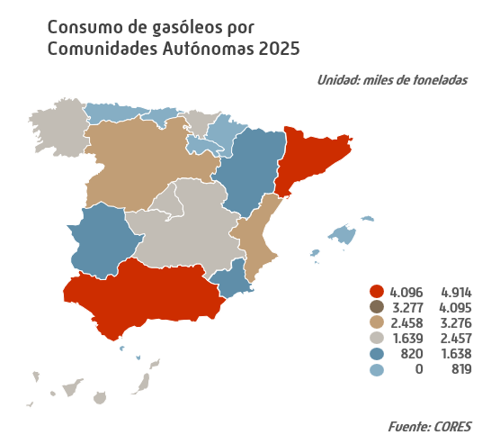
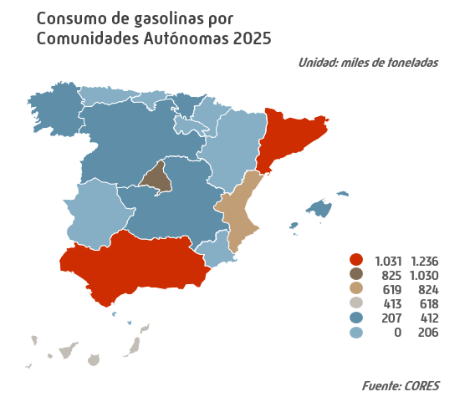
Consumo de gasolinas y gasóleos por Comunidades Autónomas 2025 |  |  |  |  |  |  | INDICE
 |  |  |  |  |  |  |  |  |  |  | Unidad: miles de toneladas
 | Gasolinas |  |  |  |  | Gasóleos
 | 95 I.O. | 98 I.O. | Otras Gasolinas auto * | Otras Gasolinas | Total Gasolinas | A | Otros Gasóleos auto ** | B | C | Otros Gasóleos | Total Gasóleos
Andalucía | 1,031 | 44 | - | 1 | 1,075 | 3,540 | 18 | 665 | 68 | 621 | 4,912
Aragón | 189 | 8 | - | 0 | 197 | 834 | 22 | 270 | 88 | 1 | 1,214
Asturias | 115 | 7 | 0 | 0 | 122 | 401 | 3 | 78 | 34 | 37 | 553
Baleares | 267 | 12 | - | 0 | 280 | 332 | - | 42 | 148 | 50 | 572
Canarias | 454 | 103 | - | 0 | 557 | 642 | 4 | - | - | 1,658 | 2,304
Cantabria | 92 | 4 | - | 0 | 96 | 296 | 7 | 55 | 1 | 11 | 370
Castilla y León | 367 | 19 | 0 | 1 | 387 | 1,703 | 12 | 576 | 169 | - | 2,460
Castilla la Mancha | 289 | 11 | - | 0 | 300 | 1,273 | 20 | 460 | 131 | - | 1,884
Cataluña | 1,174 | 55 | 0 | 1 | 1,231 | 3,558 | 35 | 464 | 102 | 398 | 4,557
Ceuta | 6 | 1 | - | - | 7 | 11 | - | - | 0 | 293 | 305
C. Valenciana | 773 | 32 | 0 | 0 | 805 | 2,030 | 11 | 215 | 44 | 310 | 2,611
Extremadura | 126 | 4 | - | 0 | 130 | 687 | 3 | 147 | 14 | - | 852
Galicia | 326 | 17 | 0 | 0 | 343 | 1,349 | 5 | 262 | 195 | 134 | 1,945
La Rioja | 36 | 1 | - | 0 | 37 | 160 | 2 | 43 | 18 | - | 222
Madrid | 884 | 33 | - | 1 | 918 | 1,749 | 33 | 133 | 182 | 0 | 2,096
Melilla | 7 | - | - | - | 7 | 13 | - | - | - | - | 13
Murcia | 185 | 8 | - | 0 | 193 | 932 | 21 | 147 | 10 | 21 | 1,131
Navarra | 93 | 3 | - | 0 | 96 | 659 | 8 | 93 | 11 | - | 771
País Vasco | 234 | 14 | - | 0 | 247 | 1,659 | 17 | 153 | 53 | 27 | 1,909
Total | 6,648 | 377 | 0 | 5 | 7,030 | 21,828 | 220 | 3,804 | 1,267 | 3,561 | 30,681
* Bioetanol puro + bioetanol mezcla |  |  |  |  |  |  |  |  |  |  | Fuente: CORES
** Biodiésel puro + biodiésel mezcla
- igual a 0,0 / ^ distinto de 0,0

Consumo Combustibles Auto
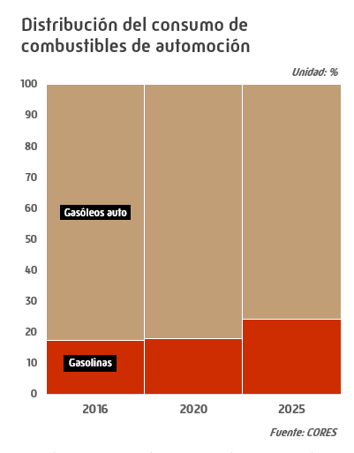
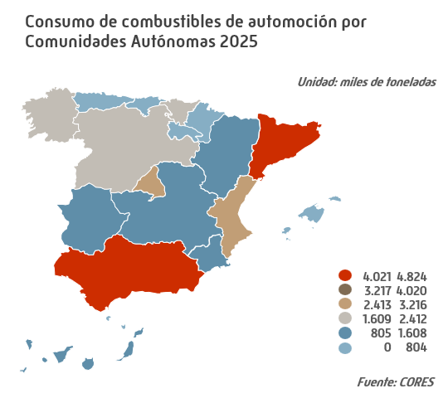
Consumo de combustibles de automoción |  |  |  |  |  |  | INDICE
 |  |  |  |  |  |  |  |  |  |  |  |  |  |  |  |  |  |  | Unidad: miles de toneladas
 | Total anual |  |  |  |  |  |  | Datos mensuales 2025
 | 2021 | 2022 | 2023 | 2024 | 2025 | Estructura (%) | Tv* | E | F | M | A | M | J | J | A | S | O | N | D
Gasolinas 95 I.O. | 4,870 | 5,442 | 5,724 | 6,173 | 6,648 | 22.9 | 7.7 | 478 | 462 | 497 | 556 | 560 | 581 | 649 | 634 | 574 | 580 | 510 | 567
Gasolinas 98 I.O. | 373 | 308 | 319 | 345 | 377 | 1.3 | 9.3 | 27 | 26 | 28 | 32 | 32 | 32 | 37 | 38 | 32 | 33 | 28 | 33
Otras gasolinas de automoción ** | 0 | 0 | 0 | 0 | 0 | 0.0 | -30.7 | 0 | 0 | 0 | 0 | 0 | 0 | 0 | 0 | 0 | 0 | 0 | 0
Subtotal gasolinas auto | 5,243 | 5,751 | 6,043 | 6,517 | 7,024 | 24.2 | 7.8 | 505 | 487 | 525 | 587 | 592 | 613 | 686 | 672 | 606 | 613 | 539 | 600
Gasóleo A | 21,821 | 22,156 | 21,586 | 21,747 | 21,828 | 75.1 | 0.4 | 1,717 | 1,706 | 1,813 | 1,837 | 1,887 | 1,858 | 1,989 | 1,749 | 1,803 | 1,921 | 1,731 | 1,818
Otros gasóleos de automoción *** | 31 | 15 | 4 | 67 | 220 | 0.8 | 230.2 | 11 | 11 | 12 | 14 | 19 | 24 | 27 | 20 | 19 | 20 | 20 | 23
Subtotal gasóleos auto | 21,852 | 22,171 | 21,590 | 21,814 | 22,048 | 75.8 | 1.1 | 1,729 | 1,717 | 1,825 | 1,851 | 1,905 | 1,882 | 2,016 | 1,769 | 1,822 | 1,941 | 1,751 | 1,840
Total combustibles automoción | 27,095 | 27,922 | 27,633 | 28,331 | 29,073 | 100.0 | 2.6 | 2,233 | 2,204 | 2,350 | 2,438 | 2,497 | 2,495 | 2,702 | 2,441 | 2,428 | 2,554 | 2,290 | 2,440
Total productos petrolíferos | 53,414 | 57,627 | 56,980 | 59,352 | 59,800 |  | 0.8 | 4,820 | 4,618 | 4,941 | 5,054 | 4,929 | 4,981 | 5,282 | 4,933 | 4,959 | 5,299 | 4,876 | 5,108
Combustibles Auto/S.Total (%) | 50.7 | 48.5 | 48.5 | 47.7 | 48.6 |  |  | 46.3 | 47.7 | 47.6 | 48.2 | 50.7 | 50.1 | 51.2 | 49.5 | 49.0 | 48.2 | 47.0 | 47.8
* % 2025/2024 |  |  |  |  |  |  |  |  |  |  |  |  |  |  |  |  |  |  | Fuente: CORES
** Bioetanol puro + bioetanol mezcla
*** Biodiésel puro + biodiésel mezcla
- igual a 0,0 / ^ distinto de 0,0

Evo. anual Parque de Vehículos
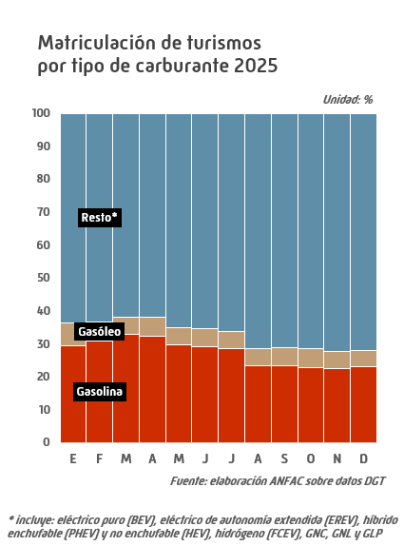
Evolución anual del parque de vehículos en España |  |  |  |  |  |  | INDICE

 | Turismos |  | Camiones y furgonetas |  | Autobuses y autocares |  | Tractores industriales |  | Motocicletas y ciclomotores |  | Total *
 | Nº de vhs. | Tv** | Nº de vhs. | Tv** | Nº de vhs. | Tv** | Nº de vhs. | Tv** | Nº de vhs. | Tv** | Nº de vhs. | Tv**
2021 | 24,940,969 | 0.9 | 5,050,416 | 0.4 | 64,447 | 1.7 | 238,456 | 1.3 | 5,734,276 | 1.9 | 37,046,864 | 1.1
2022 | 25,222,554 | 1.1 | 5,075,068 | 0.5 | 65,377 | 1.4 | 245,075 | 2.8 | 5,849,305 | 2.0 | 37,510,944 | 1.3
2023 | 25,356,594 | 0.5 | 5,148,231 | 1.4 | 66,638 | 1.9 | 253,334 | 3.4 | 5,978,473 | 2.2 | 37,890,861 | 1.0
2024 | 25,244,531 | -0.4 | 5,203,435 | 1.1 | 67,432 | 1.2 | 259,417 | 2.4 | 5,959,589 | -0.3 | 37,862,492 | -0.1
2025 | 25,788,487 | 2.2 | 5,241,901 | 0.7 | 68,332 | 1.3 | 266,187 | 2.6 | 6,105,546 | 2.4 | 38,641,165 | 2.1
* Incluye el capítulo de otros vehículos, remolques y semirremolques |  |  |  |  |  |  |  |  |  |  |  | Fuente: Elaboración propia sobre datos DGT
** % sobre año anterior

Consumo QUEROS
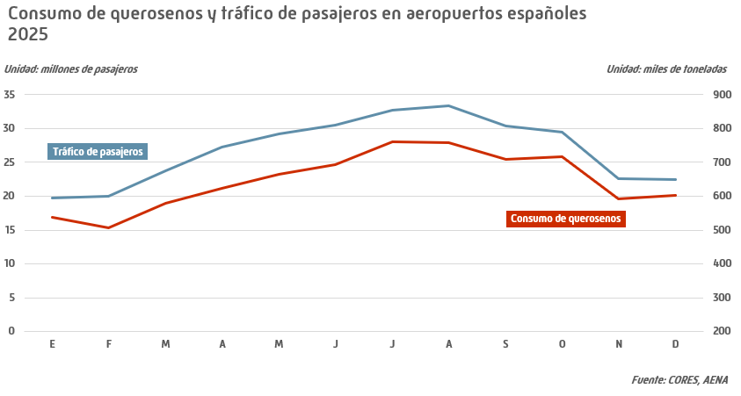
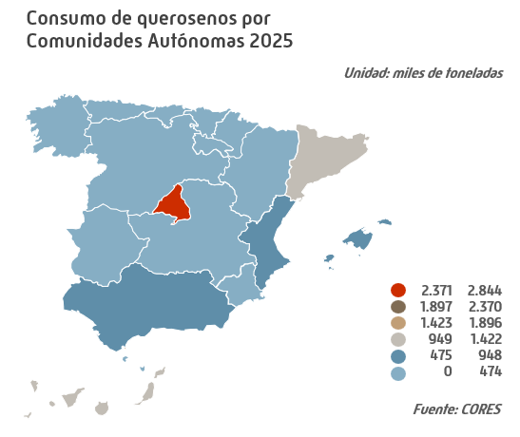
Consumo de querosenos |  |  |  |  |  |  | INDICE
 |  |  |  |  |  |  |  |  |  |  |  |  |  |  |  |  |  |  | Unidad: miles de toneladas
 | Total anual |  |  |  |  |  |  | Datos mensuales 2025
 | 2021 | 2022 | 2023 | 2024 | 2025 | Estructura (%) | Tv* | E | F | M | A | M | J | J | A | S | O | N | D
Aviación | 3,341 | 5,871 | 6,643 | 7,389 | 7,744 | 100.0 | 4.8 | 537 | 506 | 579 | 624 | 666 | 694 | 762 | 758 | 709 | 716 | 591 | 602
Otros querosenos | 0 | 0 | 0 | 0 | 0 | 0 | -31.7 | 0 | 0 | 0 | 0 | 0 | 0 | 0 | 0 | 0 | 0 | 0 | 0
Total | 3,341 | 5,871 | 6,643 | 7,389 | 7,744 | 100.0 | 4.8 | 537 | 506 | 579 | 624 | 666 | 694 | 762 | 758 | 709 | 716 | 591 | 602
* % 2025/2024 |  |  |  |  |  |  |  |  |  |  |  |  |  |  |  |  |  |  | Fuente: CORES
^ distinto de 0,0

Consumo FOS
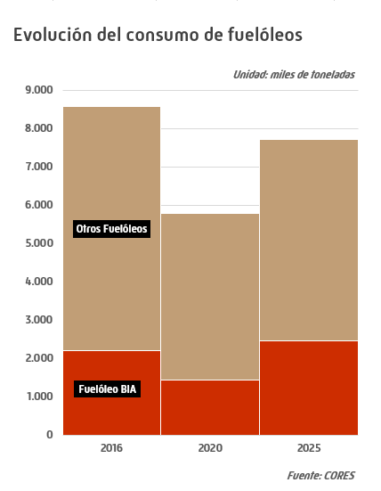
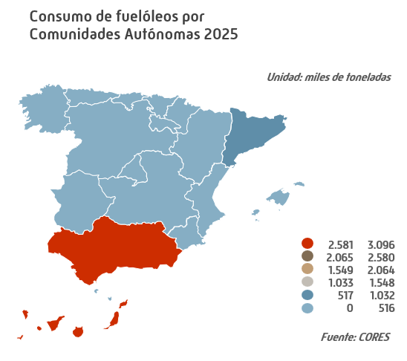
Consumo de fuelóleos |  |  |  |  |  |  | INDICE
 |  |  |  |  |  |  |  |  |  |  |  |  |  |  |  |  |  |  | Unidad: miles de toneladas
 | Total anual |  |  |  |  |  |  | Datos mensuales 2025
 | 2021 | 2022 | 2023 | 2024 | 2025 | Estructura (%) | Tv* | E | F | M | A | M | J | J | A | S | O | N | D
BIA | 1,344 | 1,421 | 2,093 | 2,733 | 2,462 | 31.9 | -9.9 | 220 | 194 | 256 | 255 | 189 | 190 | 169 | 196 | 193 | 191 | 200 | 211
Otros fuelóleos | 4,929 | 6,189 | 5,933 | 5,828 | 5,248 | 68.1 | -10.0 | 442 | 485 | 446 | 476 | 404 | 356 | 401 | 422 | 410 | 527 | 464 | 415
Total ** | 6,273 | 7,610 | 8,026 | 8,561 | 7,710 | 100.0 | -9.9 | 662 | 679 | 702 | 731 | 594 | 546 | 569 | 618 | 603 | 718 | 664 | 625
Bunkers | 4,577 | 5,841 | 6,578 | 7,228 | 6,452 | 83.7 | -10.7 | 544 | 592 | 581 | 612 | 518 | 449 | 481 | 494 | 492 | 625 | 555 | 510
* % 2025/2024 |  |  |  |  |  |  |  |  |  |  |  |  |  |  |  |  |  |  | Fuente: CORES
** Incluye bunkers para la navegación marítima internacional desglosados en línea siguiente

Consumo de Pro. Petr. Sectores
Consumo de productos petrolíferos por sectores |  |  |  |  |  |  | INDICE
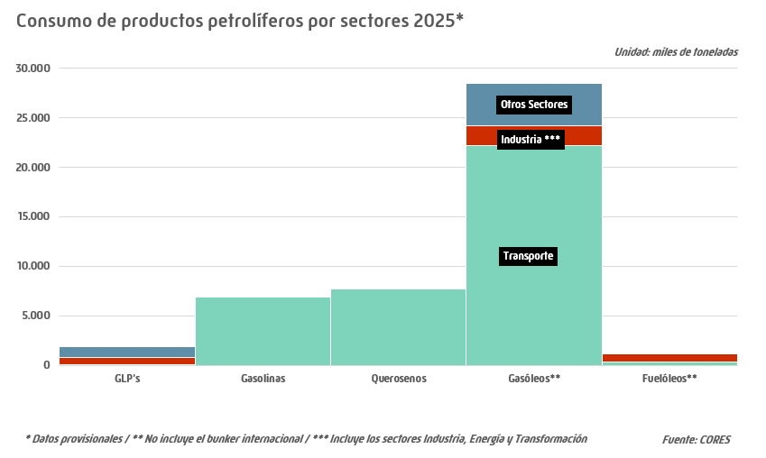
 |  |  |  |  |  |  | Unidad: miles de toneladas
 |  | GLP's | Gasolinas | Querosenos | Gasóleos** | Fuelóleos** | Total

2021 | Transporte | 83 | 5,165 | 3,329 | 21,805 | 402 | 30,784
 | Industria *** | 760 | 0 | 0 | 2,025 | 1,245 | 4,029
 | Otros Sectores | 957 | 82 | 13 | 4,747 | 50 | 5,849
 | Total 2021 | 1,801 | 5,248 | 3,341 | 28,575 | 1,696 | 40,662
2022 | Transporte | 107 | 5,672 | 5,854 | 22,322 | 484 | 34,439
 | Industria *** | 794 | 2 | 0 | 1,983 | 1,226 | 4,005
 | Otros Sectores | 1,095 | 81 | 17 | 4,505 | 60 | 5,759
 | Total 2022 | 1,996 | 5,755 | 5,871 | 28,811 | 1,770 | 44,203
2023 | Transporte | 113 | 6,002 | 6,568 | 21,697 | 410 | 34,791
 | Industria *** | 938 | 1 | 0 | 1,978 | 982 | 3,899
 | Otros Sectores | 1,046 | 65 | 75 | 4,030 | 57 | 5,272
 | Total 2023 | 2,097 | 6,068 | 6,643 | 27,706 | 1,449 | 43,963
2024 | Transporte | 123 | 6,458 | 7,384 | 21,854 | 379 | 36,198
 | Industria *** | 991 | 2 | 0 | 1,946 | 942 | 3,881
 | Otros Sectores | 1,023 | 62 | 6 | 4,199 | 14 | 5,303
 | Total 2024 | 2,137 | 6,522 | 7,389 | 27,998 | 1,334 | 45,381
2025* | Transporte | 129 | 6,966 | 7,730 | 22,225 | 363 | 37,413
 | Industria *** | 758 | 2 | 0 | 1,985 | 880 | 3,625
 | Otros Sectores | 1,060 | 62 | 15 | 4,256 | 15 | 5,407
 | Total 2025* | 1,948 | 7,030 | 7,744 | 28,465 | 1,258 | 46,446
* Datos provisionales |  |  |  |  |  |  | Fuente: CORES
** No incluye el bunker internacional
*** Incluye los sectores Industria, Energía y Transformación
Nota: Se ha tomado como base la división por sectores que aparece en el Reglamento (CE) nº 1099/2008 del Parlamento Europeo y
del Consejo de 22 de octubre de 2008 relativo a las estadísticas sobre energía. Datos cerrados a septiembre del año siguiente, no actualizados
posteriormente
- igual a 0,0 / ^ distinto de 0,0

Importaciones anuales de Crudos
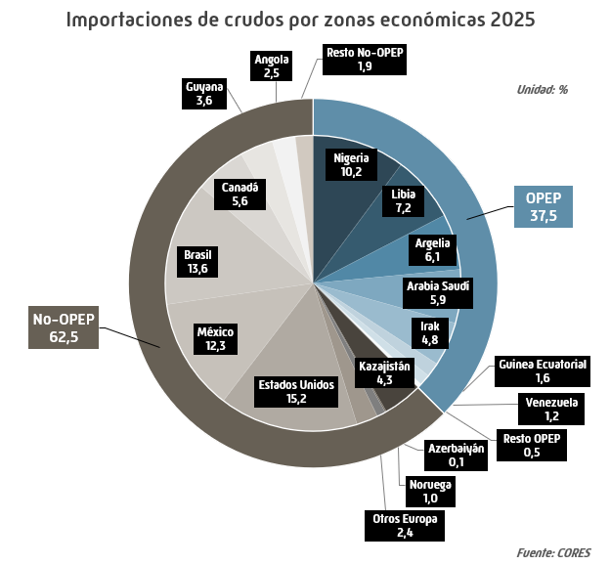
Importaciones anuales de crudos por países y zonas económicas |  |  |  |  |  |  | INDICE
 |  |  |  |  |  |  | Unidad: miles de toneladas
 | 2021 | 2022 | 2023 | 2024 | 2025 | Estructura (%) | Tv (%) 2025/2024

OPEP | 28,056 | 31,015 | 26,871 | 23,638 | 23,005 | 37.5 | -2.7
Nigeria | 10,275 | 8,123 | 6,382 | 7,390 | 6,236 | 10.2 | -15.6
Libia | 6,270 | 4,997 | 4,345 | 3,873 | 4,440 | 7.2 | 14.6
Argelia | 1,660 | 3,172 | 2,452 | 2,564 | 3,751 | 6.1 | 46.3
Arabia Saudí | 3,942 | 4,773 | 4,109 | 3,514 | 3,606 | 5.9 | 2.6
Irak | 3,751 | 5,212 | 3,109 | 1,915 | 2,968 | 4.8 | 55.0
Guinea Ecuatorial | 1,065 | 1,238 | 782 | 1,125 | 970 | 1.6 | -13.8
Venezuela | - | 727 | 1,391 | 3,006 | 745 | 1.2 | -75.2
Angola* | 679 | 2,316 | 4,166 | 0 | 0 | 0.0 | -
Resto OPEP | 414 | 456 | 133 | 252 | 289 | 0.5 | 14.9
No-OPEP | 28,116 | 32,677 | 34,688 | 40,950 | 38,418 | 62.5 | -6.2
Europa | 11,540 | 9,219 | 6,980 | 5,029 | 4,757 | 7.7 | -5.4
Kazajistán | 4,201 | 3,298 | 3,086 | 2,564 | 2,633 | 4.3 | 2.7
Azerbaiyán | 1,342 | 1,942 | 1,516 | 259 | 83 | 0.1 | -68.1
Noruega | 1,600 | 1,020 | 1,278 | 1,183 | 593 | 1.0 | -49.9
Otros Europa | 4,397 | 2,959 | 1,100 | 1,022 | 1,448 | 2.4 | 41.7
Estados Unidos | 4,096 | 6,639 | 8,710 | 10,254 | 9,334 | 15.2 | -9.0
México | 7,648 | 6,125 | 7,036 | 8,456 | 7,569 | 12.3 | -10.5
Brasil | 2,063 | 5,401 | 6,636 | 9,133 | 8,357 | 13.6 | -8.5
Canadá | 1,435 | 2,670 | 2,911 | 1,628 | 3,435 | 5.6 | 111.0
Guyana | 0 | 0 | 0 | 0 | 2,223 | 3.6 | 0.0
Angola* | 0 | 0 | 0 | 4,055 | 1,556 | 2.5 | -61.6
Resto No-OPEP | 1,333 | 2,622 | 2,415 | 2,395 | 1,187 | 1.9 | -50.5
Total | 56,172 | 63,692 | 61,559 | 64,588 | 61,423 | 100.0 | -4.9
- igual a 0,0 |  |  |  |  |  |  | Fuente: CORES
N.A.: No aplica
*Angola retiró su membresía de la OPEP el 1 de enero de 2024

Evo. Coste CIF
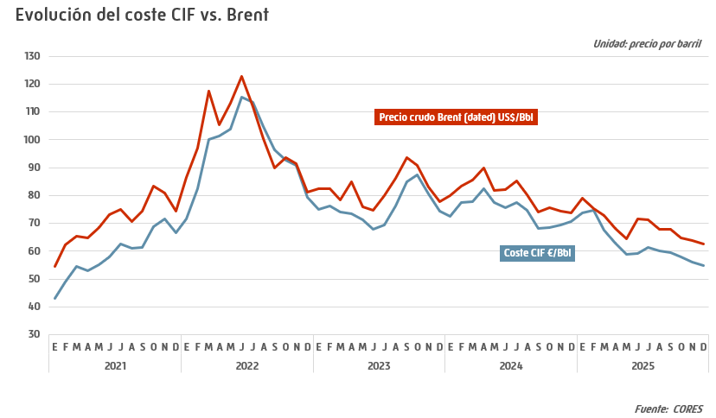
Evolución del coste CIF de los crudos importados |  |  |  |  |  |  | INDICE
 |  |  |  |  |  | Unidad: € por barril
 | 2021 | 2022 | 2023 | 2024 | 2025 | Tv (%) 2025/2024

Enero | 42.90 | 71.64 | 75.04 | 72.40 | 73.70 | 1.8
Febrero | 48.99 | 82.57 | 76.17 | 77.52 | 74.72 | -3.6
Marzo | 54.58 | 100.06 | 73.96 | 77.89 | 67.62 | -13.2
Abril | 52.85 | 101.43 | 73.33 | 82.38 | 62.89 | -23.7
Mayo | 55.05 | 103.96 | 71.14 | 77.52 | 58.84 | -24.1
Junio | 57.92 | 115.20 | 67.98 | 75.70 | 59.28 | -21.7
Julio | 62.65 | 113.57 | 69.44 | 77.44 | 61.47 | -20.6
Agosto | 60.91 | 104.65 | 76.37 | 74.68 | 60.27 | -19.3
Septiembre | 61.21 | 96.47 | 85.03 | 68.17 | 59.56 | -12.6
Octubre | 68.88 | 92.71 | 87.58 | 68.58 | 57.89 | -15.6
Noviembre | 71.55 | 90.84 | 80.69 | 69.30 | 56.21 | -18.9
Diciembre | 66.77 | 79.26 | 74.29 | 70.60 | 54.87 | -22.3
Promedio anual | 59.09 | 96.59 | 75.93 | 74.51 | 62.26 | -16.4
 |  |  |  |  |  | Fuente: CORES

Calidad de crudos
Calidad de crudos importados 2025 |  |  |  |  |  |  | INDICE
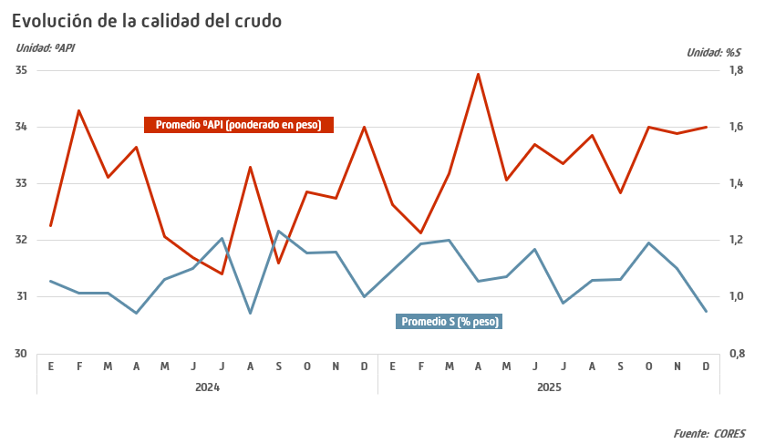
Zona y País de Origen |  | Categoría del Crudo | Densidad ºAPI Reportada | S % (en peso) Reportado | Volumen 1.000 Bbls | Volumen 1.000 toneladas
Oriente Medio | Arabia Saudí | Arab Light | 33.20 | 1.92 | 25,784 | 3,508
 |  | Otros Arabia Saudí | 27.12 | 3.01 | 690 | 98
 | Irak | Basrah Medium | 27.88 | 3.24 | 9,324 | 1,314
 |  | Otros Irak | 24.41 | 3.77 | 11,466 | 1,653
África | Angola | Clov | 32.52 | 0.26 | 3,941 | 540
 |  | Dalia | 23.03 | 0.51 | 4,214 | 613
 |  | Otros Angola | 27.83 | 0.52 | 2,862 | 402
 | Argelia | Saharan Blend | 44.65 | 0.06 | 29,474 | 3,751
 | Camerún | Otros Camerún | 27.18 | 0.41 | 545 | 77
 | Costa de Marfil | Otros Costa de Marfil | 38.70 | 0.32 | 522 | 69
 | Egipto | Otros Egipto | 41.90 | 0.33 | 550 | 71
 | Guinea Ecuatorial | Zafiro | 29.37 | 0.28 | 5,017 | 701
 |  | Otros Guinea Ecuatorial | 31.68 | 0.38 | 1,950 | 269
 | Gabón | Otros Gabón | 29.12 | 0.49 | 2,071 | 289
 | Ghana | Otros Ghana | 39.90 | 0.19 | 949 | 124
 | Libia | Brega | 41.44 | 0.21 | 3,703 | 481
 |  | El Sharara | 42.70 | 0.08 | 12,954 | 1,671
 |  | Es Sider | 36.98 | 0.36 | 5,410 | 720
 |  | Mellitah | 40.78 | 0.13 | 10,131 | 1,320
 |  | Otros Libia | 38.31 | 0.21 | 1,876 | 248
 | Nigeria | Bonga | 28.10 | 0.25 | 13,431 | 1,894
 |  | Otros Nigeria | 37.95 | 0.12 | 32,733 | 4,342
 | Senegal | Otros Senegal | 31.13 | 1.00 | 5,811 | 800
 | Túnez | Otros Túnez | 31.99 | 0.74 | 332 | 46
Europa y Euroasia | Albania | Otros Albania | 8.95 | 5.81 | 2,469 | 395
 | Azerbaiyán | Otros Azerbaiyán | 38.20 | 0.16 | 625 | 83
 | Italia | Tempa Ross | 18.33 | 5.41 | 2,396 | 359
 |  | Otros Italia | 17.07 | 3.56 | 860 | 130
 | Kazajistán | CPC Blend | 46.34 | 0.58 | 20,881 | 2,633
 | Noruega | Otros Noruega | 33.37 | 0.24 | 4,349 | 593
 | Reino Unido | Otros Reino Unido | 25.90 | 0.83 | 3,929 | 563
América | Brasil | Atapu | 28.34 | 0.37 | 1,901 | 265
 |  | Buzios | 28.89 | 0.28 | 11,262 | 1,575
 |  | Mero | 29.79 | 0.33 | 20,078 | 2,796
 |  | Peregrino | 14.26 | 1.72 | 13,426 | 2,074
 |  | Sururu | 29.24 | 0.33 | 1,863 | 261
 |  | Otros Brasil | 22.06 | 0.68 | 9,460 | 1,385
 | Canadá | Otros Canadá | 21.20 | 2.89 | 23,414 | 3,435
 | EE.UU. | WTI | 43.38 | 0.10 | 66,703 | 8,563
 |  | Otros EE.UU. | 29.47 | 2.18 | 5,535 | 771
 | Guyana | Liza | 32.02 | 0.57 | 3,031 | 415
 |  | Unity Gold | 33.56 | 0.42 | 4,080 | 555
 |  | Otros Guyana | 29.87 | 0.51 | 9,002 | 1,253
 | México | Isthmus | 36.00 | 1.67 | 8,478 | 1,139
 |  | Otros México | 27.63 | 2.75 | 45,440 | 6,429
 | Venezuela | Otros Venezuela | 16.14 | 3.15 | 4,899 | 745
Total Importaciones |  |  | 33.46 | 1.09 | 449,818 | 61,423
 |  |  |  |  |  | Fuente: CORES

Com. Ext. Prod. Pet.
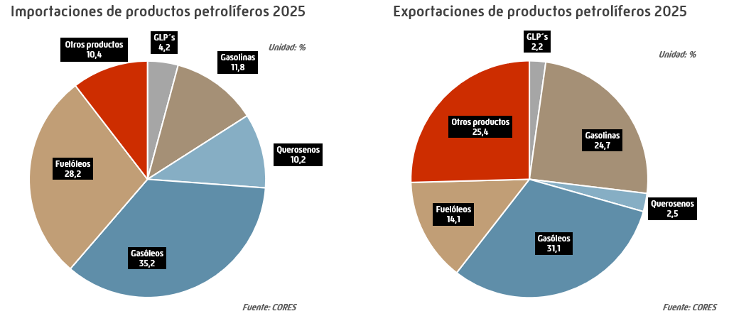
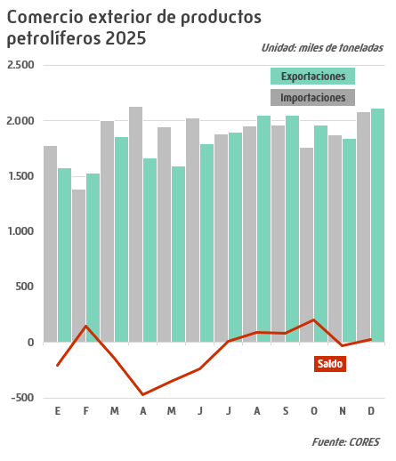
Comercio exterior de productos petrolíferos |  |  |  |  |  |  | INDICE
 |  |  |  |  |  |  | Unidad: miles de toneladas
 | 2021 | 2022 | 2023 | 2024 | 2025 | Estructura (%) | Tv (%) 2025/2024

Importaciones
GLP´s | 723 | 1,029 | 1,031 | 1,053 | 954 | 4.2 | -9.4
Gasolinas | 511 | 797 | 569 | 782 | 2,687 | 11.8 | 243.7
Querosenos | 696 | 1,543 | 1,494 | 1,556 | 2,325 | 10.2 | 49.5
Gasóleos | 8,449 | 6,765 | 6,990 | 8,275 | 8,016 | 35.2 | -3.1
Fuelóleos | 4,129 | 6,198 | 6,229 | 6,362 | 6,439 | 28.2 | 1.2
Otros productos | 2,760 | 2,338 | 2,007 | 1,820 | 2,381 | 10.4 | 30.8
Total Importaciones | 17,267 | 18,670 | 18,320 | 19,847 | 22,802 | 100.0 | 14.9
Exportaciones
GLP´s | 514 | 528 | 481 | 541 | 488 | 2.2 | -9.9
Gasolinas | 4,768 | 4,227 | 4,046 | 3,520 | 5,420 | 24.7 | 54.0
Querosenos | 789 | 400 | 528 | 414 | 546 | 2.5 | 31.9
Gasóleos | 8,975 | 7,249 | 7,919 | 9,631 | 6,831 | 31.1 | -29.1
Fuelóleos | 2,194 | 2,035 | 2,302 | 2,726 | 3,086 | 14.1 | 13.2
Otros productos | 4,946 | 5,833 | 5,737 | 5,294 | 5,581 | 25.4 | 5.4
Total Exportaciones | 22,186 | 20,271 | 21,013 | 22,127 | 21,952 | 100.0 | -0.8
Saldo Exportaciones - Importaciones
GLP´s | -208 | -501 | -551 | -512 | -466 | N.A. | -8.9
Gasolinas | 4,257 | 3,431 | 3,476 | 2,739 | 2,733 | N.A. | -0.2
Querosenos | 93 | -1,143 | -966 | -1,142 | -1,779 | N.A. | 55.8
Gasóleos | 526 | 483 | 930 | 1,357 | -1,185 | N.A. | -187.3
Fuelóleos | -1,935 | -4,163 | -3,927 | -3,636 | -3,353 | N.A. | -7.8
Otros productos | 2,186 | 3,495 | 3,730 | 3,474 | 3,200 | N.A. | -7.9
Total Saldo | 4,919 | 1,601 | 2,693 | 2,280 | -850 |  | -137.3
N.A.: No aplica |  |  |  |  |  |  | Fuente: CORES

Crudo y Mat. Prima Procesados
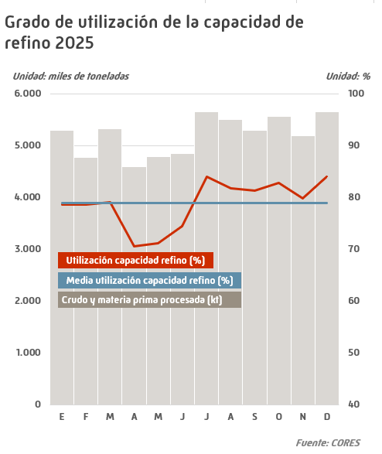
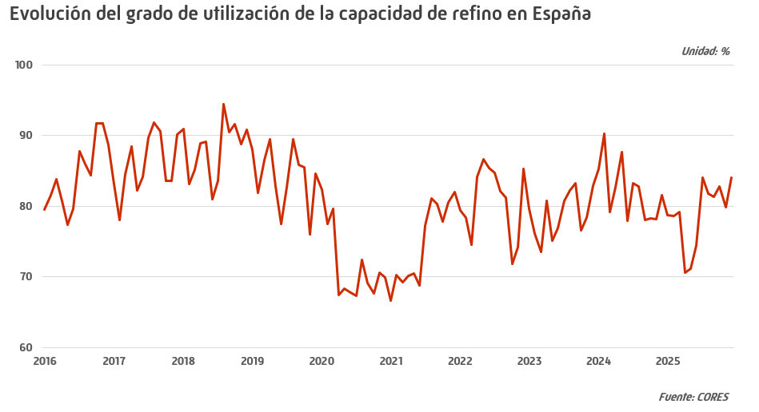
Crudo y materia prima procesados |  |  |  |  |  |  | INDICE
 |  |  |  |  |  | Unidad: miles de toneladas
 | 2021 | 2022 | 2023 | 2024 | 2025 | Tv (%) 2025/2024

Enero | 4,479 | 5,338 | 5,359 | 5,736 | 5,295 | -7.7
Febrero | 4,266 | 4,764 | 4,627 | 5,487 | 4,777 | -12.9
Marzo | 4,653 | 5,011 | 4,943 | 5,325 | 5,323 | 0.0
Abril | 4,563 | 5,479 | 5,257 | 5,382 | 4,592 | -14.7
Mayo | 4,741 | 5,828 | 5,053 | 5,894 | 4,785 | -18.8
Junio | 4,475 | 5,563 | 5,009 | 5,072 | 4,845 | -4.5
Julio | 5,194 | 5,697 | 5,431 | 5,597 | 5,656 | 1.0
Agosto | 5,459 | 5,525 | 5,530 | 5,572 | 5,504 | -1.2
Septiembre | 5,231 | 5,286 | 5,417 | 5,080 | 5,293 | 4.2
Octubre | 5,234 | 4,830 | 5,150 | 5,265 | 5,569 | 5.8
Noviembre | 5,242 | 4,831 | 5,104 | 5,086 | 5,199 | 2.2
Diciembre | 5,513 | 5,737 | 5,579 | 5,482 | 5,651 | 3.1
Total | 59,047 | 63,888 | 62,459 | 64,979 | 62,489 | -3.8
^ distinto de 0,0 |  |  |  |  |  | Fuente: CORES

Capacidad Refinerías españolas
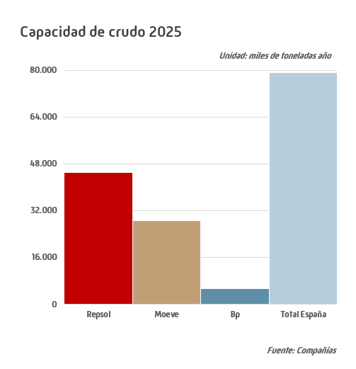

Capacidad de las refinerías españolas |  |  |  |  |  |  | INDICE
 |  |  |  |  |  |  | Unidad: miles de toneladas
Compañía | Refinería | Unidad | 2021 | 2022 | 2023 | 2024 | 2025
Grupo Repsol
 | Bilbao | Crudo | 11,000 | 11,000 | 11,000 | 11,000 | 11,000
 |  | Vacío | 4,760 | 4,760 | 4,760 | 4,760 | 4,760
 |  | FCC | 2,280 | 2,280 | 2,280 | 2,280 | 2,280
 |  | Hidrocraqueo | - | - | - | - | -
 |  | Viscorreducción | 2,430 | 2,430 | 2,430 | 2,430 | 2,430
 |  | Mildhydrocracker | 1,740 | 1,740 | 1,740 | 1,740 | 1,740
 |  | Coquización | 2,000 | 2,000 | 2,000 | 2,000 | 2,000
 | Cartagena | Crudo | 11,000 | 11,000 | 11,000 | 11,000 | 11,000
 |  | Vacío | 6,000 | 6,000 | 6,000 | 6,000 | 6,000
 |  | FCC | - | - | - | - | -
 |  | Hidrocraqueo | 2,500 | 2,500 | 2,500 | 2,500 | 2,500
 |  | Viscorreducción | - | - | - | - | -
 |  | Mildhydrocracker | - | - | - | - | -
 |  | Coquización | 3,000 | 3,000 | 3,000 | 3,000 | 3,000
 | La Coruña | Crudo | 6,000 | 6,000 | 6,000 | 6,000 | 6,000
 |  | Vacío | 2,980 | 2,980 | 2,980 | 2,980 | 2,980
 |  | FCC | 1,710 | 1,710 | 1,710 | 1,710 | 1,710
 |  | Hidrocraqueo | - | - | - | - | -
 |  | Viscorreducción | - | - | - | - | -
 |  | Mildhydrocracker | 1,510 | 1,510 | 1,510 | 1,510 | 1,510
 |  | Coquización | 1,100 | 1,100 | 1,100 | 1,100 | 1,100
 | Puertollano | Crudo | 7,500 | 7,500 | 7,500 | 7,500 | 7,500
 |  | Vacío | 3,940 | 3,940 | 3,940 | 3,940 | 3,940
 |  | FCC | 1,600 | 1,600 | 1,600 | 1,600 | 1,600
 |  | Hidrocraqueo | - | - | - | - | -
 |  | Viscorreducción | - | - | - | - | -
 |  | Mildhydrocracker | 1,830 | 1,830 | 1,830 | 1,830 | 1,830
 |  | Coquización | 1,420 | 1,420 | 1,420 | 1,420 | 1,420
 | Tarragona | Crudo | 9,000 | 9,000 | 9,000 | 9,000 | 9,000
 |  | Vacío | 3,700 | 3,700 | 3,700 | 3,700 | 3,700
 |  | FCC | - | - | - | - | -
 |  | Hidrocraqueo | 2,600 | 2,600 | 2,600 | 2,600 | 2,600
 |  | Viscorreducción | 1,600 | 1,600 | 1,600 | 1,600 | 1,600
 |  | Mildhydrocracker | - | - | - | - | -
 |  | Coquización | - | - | - | - | -
Grupo Moeve
 | Parque Energético San Roque *** | Crudo | 12,200 | 12,200 | 12,200 | 12,200 | 12,200
 |  | Vacío | 4,907 | 4,907 | 4,907 | 3,777 | 3,777
 |  | FCC | 2,095 | 2,095 | 2,095 | 2,095 | 2,095
 |  | Hidrocraqueo | - | - | - | - | -
 |  | Viscorreducción | 2,125 | 2,125 | 2,125 | 2,125 | 2,125
 |  | Mildhydrocracker | 1,712 | 1,712 | 1,712 | 1,712 | 1,712
 |  | Coquización | - | - | - | - | -
 | Tenerife* | Crudo | 4,500 | 4,500 | 4,500 | 4,500 | 4,500
 |  | Vacío | 462 | 462 | 462 | 462 | 462
 |  | FCC | - | - | - | - | -
 |  | Hidrocraqueo | - | - | - | - | -
 |  | Viscorreducción | 1,973 | 1,973 | 1,973 | 1,973 | 1,973
 |  | Mildhydrocracker | - | - | - | - | -
 |  | Coquización | - | - | - | - | -
 | Parque Energético La Rábida*** | Crudo | 11,200 | 11,200 | 11,200 | 11,200 | 11,200
 |  | Vacío | 4,187 | 4,187 | 4,187 | 4,187 | 4,600
 |  | FCC | 1,065 | 1,065 | 1,065 | 1,065 | 1,065
 |  | Hidrocraqueo | 2,750 | 2,750 | 2,750 | 2,750 | 2,750
 |  | Viscorreducción | 804 | 804 | 804 | 804 | 804
 |  | Mildhydrocracker | - | - | - | - | -
 |  | Coquización | - | - | - | - | -
Grupo BP
 | Castellón | Crudo | 5,400 | 5,400 | 5,400 | 5,400 | 5,400
 |  | Vacío | 2,700 | 2,700 | 2,700 | 2,700 | 2,700
 |  | FCC | 1,600 | 1,600 | 1,600 | 1,600 | 1,600
 |  | Hidrocraqueo | - | - | - | - | -
 |  | Viscorreducción | - | - | - | - | -
 |  | Mildhydrocracker | - | - | - | - | -
 |  | Coquización | 1,400 | 1,400 | 1,400 | 1,400 | 1,429
Asesa**
 | Tarragona | Crudo | 1,400 | 1,400 | 1,400 | 1,400 | 1,400
 |  | Vacío | 1,120 | 1,120 | 1,120 | 1,120 | 1,120
 |  | FCC | - | - | - | - | -
 |  | Hidrocraqueo | - | - | - | - | -
 |  | Viscorreducción | - | - | - | - | -
 |  | Mildhydrocracker | - | - | - | - | -
 |  | Coquización | - | - | - | - | -
 |  |  |  |  |  |  | Fuente: Compañías
* La refinería de Tenerife mantiene en vigor tanto su autorización administrativa de instalación de refino de petróleo como su autorización ambiental integrada (AAI), que son los permisos más relevantes y la refinería mantiene su capacidad de refino.
** Asesa: 50% Repsol, 50% Moeve
*** En 2023 las Refinerías de Moeve cambian su nombre por el indicado en la tabla
- igual a 0,0

Capacidad total Refinerías

Capacidad total de las refinerías |  |  |  |  |  | INDICE
 |  |  |  |  | Unidad: miles de toneladas
 | 2021 | 2022 | 2023 | 2024 | 2025

Crudo | 79,200 | 79,200 | 79,200 | 79,200 | 79,200
Vacío | 34,756 | 34,756 | 34,756 | 33,626 | 34,039
FCC | 10,350 | 10,350 | 10,350 | 10,350 | 10,350
Hidrocraqueo | 7,850 | 7,850 | 7,850 | 7,850 | 7,850
Viscorreducción | 8,932 | 8,932 | 8,932 | 8,932 | 8,932
Mildhydrocracker | 6,792 | 6,792 | 6,792 | 6,792 | 6,792
Coquización | 8,920 | 8,920 | 8,920 | 8,920 | 8,949
 |  |  |  |  | Fuente: Compañías

PVP bombona butano
PVP máximo de la bombona de butano (12,5 kg) |  |  |  | INDICE

 |  |  | Unidad: €/bombona
 |  | €/bombona | Tv*
2021 | 19 Enero | 13.30 | 4.89
 | 16 Marzo | 13.96 | 4.96
 | 18 Mayo | 14.64 | 4.87
 | 20 Julio | 15.37 | 4.99
 | 21 Septiembre | 16.12 | 4.88
 | 16 Noviembre | 16.92 | 4.96
2022 | 18 Enero | 17.75 | 4.91
 | 15 Marzo | 18.63 | 4.96
 | 17 Mayo | 19.55 | 4.94
 | 15 Noviembre | 18.58 | -4.96
2023 | 17 Enero | 17.66 | -4.95
 | 21 Marzo | 16.79 | -4.93
 | 16 Mayo | 15.96 | -4.94
 | 18 Julio | 15.18 | -4.89
 | 19 Septiembre | 14.43 | -4.94
 | 21 Noviembre | 15.14 | 4.92
2024 | 16 Enero | 15.89 | 4.95
 | 19 Marzo | 16.67 | 4.91
 | 21 Mayo | 16.14 | -3.18
 | 16 Julio | 15.34 | -4.96
 | 17 Septiembre | 15.93 | 3.85
 | 19 Noviembre | 16.61 | 4.27
2025 | 21 Enero | 16.64 | 0.18
 | 18 Marzo | 17.67 | 6.19
 | 20 Mayo | 18.00 | 1.87
 | 15 Julio | 17.11 | -4.94
 | 16 Septiembre | 16.27 | -4.91
 | 18 Noviembre | 15.46 | -4.98
* % sobre precio anterior |  |  | Fuente: MITECO

PVP GNAS y GOS auto

PVP de la gasolina 95 I.O. y del gasóleo de automoción en España |  |  |  |  |  |  | INDICE
 |  |  |  |  |  |  |  |  |  |  |  |  |  |  |  |  |  | Unidad: c€/litro
 | Media anual |  |  |  |  |  | Media mensual 2025
 | 2021 | 2022 | 2023 | 2024 | 2025 | Tv* | E | F | M | A | M | J | J | A | S | O | N | D
Gasolina 95 I.O. | 137.93 | 178.17 | 163.52 | 157.83 | 149.51 | -5.3 | 156.26 | 157.05 | 152.28 | 148.93 | 145.78 | 147.63 | 149.07 | 148.05 | 148.22 | 147.13 | 148.29 | 145.96
Gasóleo automoción | 124.46 | 179.81 | 155.86 | 147.06 | 142.52 | -3.1 | 148.71 | 149.86 | 145.44 | 140.63 | 136.77 | 138.55 | 142.81 | 141.58 | 141.07 | 140.23 | 144.08 | 141.11
* % 2025/2024 |  |  |  |  |  |  |  |  |  |  |  |  |  |  |  |  |  | Fuente: MITECO
Nota: El precio no incluye el descuento de 20 c€/l aprobado por el RD-ley 6/2022

PVP GNA 95 IO

PVP de la gasolina 95 I.O. |  |  |  |  |  |  | INDICE
 |  |  |  |  |  |  |  |  |  |  |  |  |  |  |  |  |  | Unidad: c€/litro
 | Media anual |  |  |  |  |  | Media mensual 2025
 | 2021 | 2022 | 2023 | 2024 | 2025 | Tv* | E | F | M | A | M | J | J | A | S | O | N | D
España | 137.93 | 178.17 | 163.52 | 157.83 | 149.51 | -5.3 | 156.26 | 157.05 | 152.28 | 148.93 | 145.78 | 147.63 | 149.07 | 148.05 | 148.22 | 147.13 | 148.29 | 145.96
Alemania | 157.61 | 192.60 | 184.93 | 179.18 | 173.72 | -3.0 | 177.95 | 180.18 | 175.58 | 174.41 | 172.91 | 173.45 | 172.69 | 171.25 | 171.12 | 171.66 | 173.39 | 170.72
Austria | 127.74 | 173.15 | 159.51 | 156.84 | 151.99 | -3.1 | 156.54 | 157.80 | 152.40 | 150.98 | 148.81 | 151.28 | 153.02 | 151.42 | 150.64 | 150.44 | 152.62 | 148.47
Bélgica | 147.86 | 180.00 | 172.36 | 163.82 | 155.40 | -5.1 | 159.86 | 161.51 | 157.27 | 154.60 | 154.32 | 154.02 | 154.70 | 153.68 | 153.77 | 154.65 | 155.97 | 152.20
Bulgaria | 107.05 | 146.64 | 133.98 | 131.03 | 123.71 | -5.6 | 129.50 | 129.06 | 130.26 | 124.64 | 118.66 | 119.75 | 123.48 | 122.58 | 124.72 | 120.75 | 120.95 | 122.01
Chipre | 124.03 | 153.84 | 144.72 | 144.02 | 136.64 | -5.1 | 140.66 | 143.20 | 141.45 | 137.78 | 133.92 | 134.07 | 136.56 | 135.22 | 134.97 | 134.96 | 133.91 | 134.16
Croacia | 140.17 | 160.78 | 149.36 | 153.68 | 148.89 | -3.1 | 153.79 | 157.53 | 153.59 | 150.48 | 145.07 | 147.46 | 149.92 | 147.44 | 148.23 | 145.36 | 145.36 | 145.12
Dinamarca | 167.55 | 208.98 | 196.88 | 199.57 | 196.55 | -1.5 | 201.46 | 203.66 | 196.81 | 197.59 | 194.86 | 197.42 | 193.34 | 195.40 | 194.97 | 196.58 | 196.66 | 190.07
Eslovaquia | 137.96 | 169.32 | 159.34 | 157.29 | 152.07 | -3.3 | 157.12 | 159.00 | 153.47 | 151.25 | 148.74 | 150.79 | 150.54 | 151.03 | 152.90 | 150.69 | 152.53 | 148.31
Eslovenia | 121.61 | 149.60 | 145.11 | 149.40 | 146.89 | -1.7 | 151.31 | 154.50 | 152.34 | 148.69 | 143.67 | 144.69 | 145.08 | 143.86 | 144.85 | 145.90 | 144.73 | 144.76
Estonia | 142.06 | 185.28 | 171.52 | 167.23 | 156.43 | -6.5 | 164.25 | 164.34 | 159.91 | 159.69 | 156.16 | 158.32 | 160.65 | 161.24 | 149.06 | 142.56 | 152.14 | 149.85
Finlandia | 166.76 | 211.26 | 192.87 | 180.11 | 170.39 | -5.4 | 171.90 | 178.31 | 172.59 | 171.14 | 168.94 | 175.95 | 166.82 | 164.93 | 173.16 | 166.78 | 166.81 | 171.53
Francia | 154.83 | 181.27 | 188.23 | 182.13 | 172.56 | -5.3 | 179.63 | 180.15 | 175.00 | 172.58 | 170.00 | 171.42 | 170.66 | 170.30 | 170.96 | 170.68 | 171.90 | 169.33
Grecia | 164.02 | 205.45 | 190.32 | 185.57 | 176.04 | -5.1 | 181.91 | 183.82 | 178.23 | 175.17 | 171.94 | 174.41 | 174.78 | 174.57 | 175.25 | 174.24 | 175.28 | 174.78
Hungría | 123.06 | 129.04 | 158.42 | 153.20 | 148.36 | -3.2 | 153.05 | 155.48 | 151.09 | 145.66 | 144.57 | 146.42 | 147.16 | 146.89 | 149.34 | 147.47 | 148.99 | 145.79
Irlanda | 150.82 | 185.18 | 167.95 | 174.91 | 173.67 | -0.7 | 177.02 | 180.91 | 178.42 | 174.16 | 169.95 | 168.96 | 172.01 | 171.52 | 170.60 | 172.06 | 174.19 | 174.97
Italia | 161.95 | 181.71 | 186.67 | 182.11 | 173.32 | -4.8 | 179.55 | 182.49 | 179.29 | 173.99 | 169.69 | 170.46 | 173.20 | 170.62 | 170.69 | 169.89 | 171.07 | 170.78
Letonia | 133.23 | 178.18 | 164.22 | 163.17 | 155.64 | -4.6 | 162.56 | 165.62 | 151.89 | 156.25 | 152.42 | 153.70 | 158.02 | 154.20 | 153.53 | 153.76 | 155.04 | 152.77
Lituania | 127.66 | 171.06 | 152.09 | 145.43 | 142.31 | -2.1 | 147.33 | 149.50 | 146.29 | 143.79 | 139.94 | 140.30 | 140.22 | 139.34 | 139.13 | 140.47 | 141.69 | 140.01
Luxemburgo | 132.55 | 167.72 | 157.03 | 153.76 | 147.92 | -3.8 | 152.51 | 154.88 | 148.39 | 147.27 | 145.16 | 147.09 | 145.38 | 146.30 | 148.19 | 148.00 | 149.89 | 143.63
Malta | 134.00 | 134.00 | 134.00 | 134.00 | 134.00 | 0.0 | 134.00 | 134.00 | 134.00 | 134.00 | 134.00 | 134.00 | 134.00 | 134.00 | 134.00 | 134.00 | 134.00 | 134.00
Países Bajos | 181.10 | 207.55 | 192.29 | 197.05 | 192.30 | -2.4 | 195.99 | 197.04 | 191.87 | 190.08 | 187.47 | 190.19 | 190.21 | 190.35 | 193.98 | 194.16 | 195.64 | 191.98
Polonia | 119.48 | 142.27 | 143.65 | 147.92 | 140.25 | -5.2 | 145.96 | 148.98 | 145.57 | 140.51 | 136.49 | 135.74 | 139.82 | 137.15 | 136.56 | 138.62 | 140.54 | 138.41
Portugal | 161.74 | 185.16 | 172.01 | 171.60 | 170.73 | -0.5 | 175.32 | 176.81 | 171.88 | 170.75 | 167.81 | 169.06 | 168.60 | 169.57 | 170.86 | 169.80 | 171.40 | 168.18
Rep. Checa | 127.49 | 170.07 | 157.44 | 148.87 | 140.68 | -5.5 | 143.55 | 145.52 | 141.60 | 138.01 | 136.30 | 137.59 | 140.94 | 140.60 | 140.94 | 141.11 | 142.79 | 139.97
Rumanía | 115.50 | 154.01 | 137.19 | 143.93 | 145.09 | 0.8 | 147.71 | 151.91 | 147.61 | 142.58 | 138.29 | 141.22 | 139.87 | 144.02 | 148.43 | 146.61 | 148.32 | 146.20
Suecia | 160.41 | 194.11 | 174.04 | 157.61 | 143.52 | -8.9 | 148.92 | 148.61 | 145.83 | 143.16 | 141.64 | 143.32 | 141.18 | 141.75 | 144.17 | 143.76 | 144.04 | 138.50
Media UE** | 150.48 | 182.10 | 174.47 | 170.60 | 163.88 | -3.9 | 168.76 | 171.00 | 166.76 | 163.83 | 161.04 | 162.12 | 162.90 | 161.80 | 162.41 | 162.29 | 163.62 | 161.45
Media Eurozona** | 155.90 | 188.35 | 180.05 | 175.67 | 168.83 | -3.9 | 173.32 | 175.99 | 171.61 | 168.99 | 166.26 | 167.42 | 167.99 | 166.74 | 167.30 | 167.01 | 168.34 | 166.44
Media Eurozona-España** | 17.97 | 10.19 | 16.53 | 17.83 | 19.32 | 8.4 | 17.06 | 18.95 | 19.32 | 20.06 | 20.48 | 19.79 | 18.91 | 18.69 | 19.08 | 19.88 | 20.04 | 20.49
* % 2025/2024 |  |  |  |  |  |  |  |  |  |  |  |  |  |  |  |  |  | Fuente: MITECO
** Media ponderada
N.A.: No aplica
Nota: Desde abril de 2022 los descuentos aplicados a los carburantes en los distintos EEMM se han reportado con disparidad de criterios al Boletín Petrolero Europeo. Es por ello que la comparativa de estos precios puede ser incorrecta. El precio de España no incluyen el descuento de 20 c€/l aprobado por el RD-ley 6/2022.

PVP GO auto

PVP del gasóleo de automoción |  |  |  |  |  |  | INDICE
 |  |  |  |  |  |  |  |  |  |  |  |  |  |  |  |  |  | Unidad: c€/litro
 | Media anual |  |  |  |  |  | Media mensual 2025
 | 2021 | 2022 | 2023 | 2024 | 2025 | Tv* | E | F | M | A | M | J | J | A | S | O | N | D
España | 124.46 | 179.81 | 155.86 | 147.06 | 142.52 | -3.1 | 148.71 | 149.86 | 145.44 | 140.63 | 136.77 | 138.55 | 142.81 | 141.58 | 141.07 | 140.23 | 144.08 | 141.11
Alemania | 138.24 | 195.87 | 172.75 | 164.64 | 160.81 | -2.3 | 168.99 | 168.06 | 163.05 | 158.60 | 155.50 | 157.41 | 161.20 | 158.00 | 157.73 | 158.01 | 163.16 | 160.27
Austria | 123.14 | 182.54 | 164.26 | 159.67 | 153.63 | -3.8 | 159.38 | 160.32 | 155.09 | 151.77 | 147.78 | 150.68 | 154.91 | 152.76 | 151.38 | 151.24 | 156.65 | 152.34
Bélgica | 149.00 | 192.80 | 176.93 | 172.07 | 165.59 | -3.8 | 169.24 | 172.73 | 169.35 | 162.50 | 160.11 | 161.87 | 165.80 | 165.31 | 163.13 | 164.32 | 169.33 | 165.23
Bulgaria | 105.94 | 156.90 | 136.96 | 130.89 | 123.74 | -5.5 | 130.10 | 130.14 | 129.78 | 124.11 | 119.04 | 118.83 | 123.67 | 122.18 | 120.50 | 119.78 | 123.04 | 124.94
Chipre | 127.67 | 174.56 | 154.63 | 150.59 | 145.35 | -3.5 | 147.03 | 152.68 | 151.45 | 146.16 | 140.58 | 139.76 | 144.60 | 145.22 | 144.15 | 143.90 | 144.63 | 145.60
Croacia | 135.60 | 176.64 | 158.34 | 156.01 | 147.59 | -5.4 | 155.37 | 159.31 | 155.23 | 148.71 | 142.18 | 142.71 | 150.58 | 144.93 | 142.48 | 142.15 | 145.71 | 144.05
Dinamarca | 141.32 | 196.60 | 174.06 | 170.25 | 176.60 | 3.7 | 187.24 | 184.70 | 179.08 | 173.57 | 168.40 | 173.78 | 176.01 | 172.76 | 174.54 | 174.04 | 180.19 | 172.73
Eslovaquia | 123.24 | 171.86 | 155.36 | 150.01 | 146.46 | -2.4 | 153.34 | 154.90 | 151.05 | 145.53 | 139.65 | 140.35 | 145.87 | 145.09 | 145.04 | 144.84 | 148.61 | 144.18
Eslovenia | 126.90 | 163.58 | 154.36 | 152.57 | 150.84 | -1.1 | 156.57 | 161.59 | 159.33 | 153.62 | 146.78 | 146.02 | 148.18 | 148.40 | 147.34 | 148.54 | 148.11 | 148.00
Estonia | 123.34 | 179.46 | 160.70 | 153.82 | 144.61 | -6.0 | 157.06 | 155.01 | 149.92 | 146.85 | 141.05 | 142.88 | 148.98 | 146.79 | 134.84 | 130.02 | 141.99 | 141.15
Finlandia | 151.36 | 212.94 | 193.74 | 176.38 | 165.12 | -6.4 | 171.23 | 179.93 | 173.10 | 166.63 | 160.52 | 165.26 | 160.08 | 157.52 | 163.55 | 157.24 | 160.87 | 170.47
Francia | 142.63 | 184.97 | 179.58 | 169.50 | 161.98 | -4.4 | 171.61 | 169.86 | 165.13 | 158.51 | 154.66 | 157.40 | 162.95 | 160.75 | 159.80 | 159.78 | 164.35 | 160.16
Grecia | 136.73 | 187.26 | 169.89 | 162.70 | 155.47 | -4.4 | 165.39 | 162.48 | 157.88 | 151.86 | 147.27 | 149.89 | 155.54 | 154.81 | 154.04 | 153.61 | 157.44 | 156.03
Hungría | 124.29 | 147.82 | 161.80 | 156.80 | 151.06 | -3.7 | 156.70 | 158.95 | 155.50 | 148.46 | 145.11 | 145.90 | 150.88 | 150.05 | 150.41 | 149.36 | 153.20 | 149.36
Irlanda | 140.75 | 189.70 | 166.17 | 170.02 | 170.75 | 0.4 | 174.29 | 178.94 | 176.71 | 172.02 | 166.55 | 164.82 | 169.71 | 170.23 | 165.68 | 166.66 | 168.87 | 174.89
Italia | 148.08 | 181.91 | 179.48 | 171.67 | 165.50 | -3.6 | 172.00 | 173.02 | 169.44 | 163.49 | 159.04 | 160.57 | 166.54 | 163.83 | 163.19 | 162.49 | 166.41 | 166.90
Letonia | 122.42 | 177.82 | 159.44 | 159.20 | 152.44 | -4.3 | 160.82 | 162.49 | 149.79 | 150.65 | 145.59 | 147.19 | 155.13 | 152.89 | 150.27 | 151.64 | 153.11 | 150.94
Lituania | 117.39 | 175.55 | 149.67 | 145.57 | 150.44 | 3.3 | 155.68 | 161.05 | 156.91 | 148.47 | 141.61 | 144.26 | 149.73 | 148.59 | 147.23 | 146.81 | 151.97 | 153.30
Luxemburgo | 121.71 | 174.58 | 153.49 | 148.32 | 143.61 | -3.2 | 151.43 | 151.47 | 145.35 | 139.39 | 136.08 | 140.13 | 144.75 | 142.36 | 142.83 | 142.50 | 147.53 | 140.96
Malta | 121.00 | 121.00 | 121.00 | 121.00 | 121.28 | 0.2 | 123.94 | 121.00 | 121.00 | 121.00 | 121.00 | 121.00 | 121.00 | 121.00 | 121.00 | 121.00 | 121.00 | 121.00
Países Bajos | 145.82 | 196.05 | 171.49 | 172.49 | 169.87 | -1.5 | 179.79 | 174.81 | 169.72 | 163.56 | 159.80 | 164.61 | 169.55 | 167.92 | 170.04 | 170.46 | 176.94 | 171.83
Polonia | 117.62 | 154.12 | 145.49 | 149.52 | 142.72 | -4.5 | 148.22 | 152.25 | 148.47 | 142.02 | 136.82 | 135.04 | 142.15 | 139.80 | 138.12 | 140.31 | 144.74 | 145.58
Portugal | 142.15 | 180.16 | 159.02 | 158.00 | 158.06 | 0.0 | 167.39 | 165.39 | 161.20 | 155.43 | 151.90 | 154.27 | 158.92 | 156.14 | 156.13 | 154.62 | 160.29 | 156.12
Rep. Checa | 121.55 | 177.00 | 150.18 | 145.12 | 137.42 | -5.3 | 141.98 | 143.63 | 139.92 | 134.77 | 131.33 | 132.35 | 137.58 | 137.15 | 136.27 | 136.38 | 140.09 | 138.47
Rumanía | 113.87 | 167.83 | 144.79 | 146.30 | 149.52 | 2.2 | 149.25 | 155.37 | 152.71 | 145.93 | 140.47 | 143.07 | 146.88 | 150.65 | 152.63 | 150.90 | 155.11 | 151.36
Suecia | 166.92 | 230.06 | 202.35 | 157.53 | 150.68 | -4.3 | 156.60 | 157.79 | 155.47 | 146.20 | 143.10 | 146.61 | 151.23 | 147.91 | 149.82 | 149.54 | 157.00 | 149.27
Media UE** | 135.27 | 183.22 | 167.83 | 160.64 | 155.51 | -3.2 | 162.91 | 163.20 | 159.04 | 153.39 | 149.20 | 150.70 | 155.72 | 153.79 | 153.09 | 153.04 | 157.40 | 155.48
Media Eurozona** | 137.65 | 187.00 | 171.08 | 163.25 | 158.13 | -3.1 | 165.67 | 165.76 | 161.40 | 155.97 | 151.90 | 153.72 | 158.57 | 156.52 | 155.77 | 155.53 | 159.84 | 157.83
Media Eurozona-España** | 13.19 | 7.19 | 15.22 | 16.19 | 15.61 | -3.6 | 16.96 | 15.90 | 15.96 | 15.34 | 15.13 | 15.16 | 15.76 | 14.93 | 14.70 | 15.30 | 15.76 | 16.72
* % 2025/2024 |  |  |  |  |  |  |  |  |  |  |  |  |  |  |  |  |  | Fuente: MITECO
** Media ponderada
N.A.: No aplica
Nota: Desde abril de 2022 los descuentos aplicados a los carburantes en los distintos EEMM se han reportado con disparidad de criterios al Boletín Petrolero Europeo. Es por ello que la comparativa de estos precios puede ser incorrecta. El precio de España no incluyen el descuento de 20 c€/l aprobado por el RD-ley 6/2022.

PVP GO C

PVP del gasóleo de calefacción |  |  |  |  |  |  | INDICE
 |  |  |  |  |  |  |  |  |  |  |  |  |  |  |  |  |  | Unidad: c€/litro
 | Media anual |  |  |  |  |  | Media mensual 2025
 | 2021 | 2022 | 2023 | 2024 | 2025 | Tv* | E | F | M | A | M | J | J | A | S | O | N | D
España | 72.53 | 128.49 | 105.36 | 98.36 | 91.68 | -6.8 | 97.83 | 99.33 | 95.00 | 89.91 | 86.14 | 88.18 | 93.84 | 91.71 | 89.55 | 89.07 | 92.08 | 88.02
Alemania | 75.21 | 136.53 | 110.64 | 105.86 | 96.05 | -9.3 | 107.36 | 107.87 | 104.01 | 92.68 | 90.39 | 91.38 | 94.22 | 91.66 | 92.38 | 91.79 | 97.21 | 92.51
Austria | 74.59 | 141.39 | 121.49 | 115.71 | 109.61 | -5.3 | 116.60 | 116.55 | 111.84 | 107.00 | 102.36 | 104.92 | 112.19 | 108.39 | 107.30 | 107.05 | 113.07 | 108.57
Bélgica | 63.43 | 117.22 | 94.78 | 88.82 | 80.11 | -9.8 | 88.67 | 87.96 | 82.67 | 76.17 | 72.66 | 78.24 | 82.36 | 77.75 | 78.26 | 77.74 | 84.99 | 74.54
Bulgaria | 96.64 | 154.10 | 121.45 | N.D. | N.D. | N.D. | N.D. | N.D. | N.D. | N.D. | N.D. | N.D. | N.D. | N.D. | N.D. | N.D. | N.D. | N.D.
Chipre | 80.83 | 128.14 | 110.37 | 106.96 | 100.50 | -6.0 | 103.04 | 105.91 | 105.18 | 101.66 | 97.73 | 97.25 | 99.51 | 100.97 | 100.55 | 99.70 | 98.07 | 96.78
Croacia | 66.41 | 118.00 | 99.72 | 94.59 | 86.54 | -8.5 | 92.65 | 94.64 | 90.61 | 84.70 | 79.37 | 81.02 | 88.53 | 85.55 | 84.20 | 85.68 | 87.67 | 84.35
Dinamarca | 145.50 | 203.70 | 183.36 | 182.22 | 179.26 | -1.6 | 187.42 | 189.20 | 183.96 | 178.46 | 173.34 | 178.67 | 180.58 | 179.09 | 172.53 | 174.74 | 179.95 | 173.94
Eslovaquia | N.D. | N.D. | N.D. | N.D. | N.D. | N.D. | N.D. | N.D. | N.D. | N.D. | N.D. | N.D. | N.D. | N.D. | N.D. | N.D. | N.D. | N.D.
Eslovenia | 99.15 | 132.47 | 114.31 | 116.61 | 113.90 | -2.3 | 119.62 | 123.70 | 121.20 | 114.69 | 107.94 | 108.29 | 112.20 | 112.04 | 111.38 | 112.54 | 112.10 | 111.78
Estonia | 87.59 | 137.19 | 114.24 | 113.49 | 103.47 | -8.8 | 110.05 | 110.49 | 109.04 | 103.69 | 100.95 | 101.00 | 101.66 | 100.84 | 99.95 | 99.31 | 103.94 | 101.20
Finlandia | 103.73 | 169.62 | 151.65 | 143.42 | 129.31 | -9.8 | 140.07 | 138.64 | 132.27 | 125.38 | 123.68 | 125.25 | 130.17 | 126.42 | 127.15 | 125.68 | 133.16 | 124.53
Francia | 90.01 | 147.30 | 126.77 | 120.14 | 113.31 | -5.7 | 120.25 | 121.03 | 116.10 | 111.19 | 107.05 | 109.88 | 114.71 | 112.06 | 110.96 | 111.06 | 115.04 | 110.97
Grecia | 100.60 | 145.43 | 127.53 | 127.72 | 119.50 | -6.4 | 123.93 | 125.90 | 122.28 | 116.96 | 14.63 | 0.00 | 0.00 | 0.00 | 0.00 | 43.75 | 117.05 | 114.66
Hungría | 124.32 | 147.46 | 161.93 | 156.98 | 151.17 | -3.7 | 157.73 | 158.82 | 155.50 | 148.46 | 145.11 | 145.90 | 150.88 | 150.05 | 150.41 | 149.36 | 153.20 | 149.10
Irlanda | 70.46 | 122.08 | 102.45 | 100.87 | 97.56 | -3.3 | 102.24 | 102.85 | 100.54 | 97.34 | 93.95 | 96.10 | 99.50 | 95.60 | 94.50 | 95.02 | 98.16 | 95.26
Italia | 128.29 | 175.88 | 155.76 | 147.88 | 139.98 | -5.3 | 147.67 | 147.86 | 143.21 | 137.28 | 133.22 | 136.56 | 141.33 | 138.65 | 138.26 | 137.89 | 141.75 | 136.67
Letonia | 76.82 | 131.37 | 113.90 | 113.95 | 127.39 | 11.8 | 132.61 | 136.83 | 125.04 | 127.08 | 122.12 | 122.50 | 129.09 | 127.17 | 125.53 | 126.89 | 128.37 | 126.20
Lituania | 60.20 | 117.43 | 96.03 | 92.19 | 89.91 | -2.5 | 100.33 | 101.39 | 95.96 | 86.88 | 81.42 | 85.56 | 90.38 | 85.62 | 85.44 | 86.27 | 92.31 | 88.20
Luxemburgo | 65.90 | 117.57 | 98.26 | 93.91 | 87.35 | -7.0 | 95.46 | 96.01 | 90.10 | 84.12 | 80.74 | 84.00 | 85.54 | 86.60 | 86.55 | 85.58 | 90.50 | 83.74
Malta | 100.00 | 100.00 | 100.00 | 100.00 | 100.00 | - | 100.00 | 100.00 | 100.00 | 100.00 | 100.00 | 100.00 | 100.00 | 100.00 | 100.00 | 100.00 | 100.00 | 100.00
Países Bajos | 128.08 | 176.65 | 190.20 | N.D. | N.D. | N.D. | N.D. | N.D. | N.D. | N.D. | N.D. | N.D. | N.D. | N.D. | N.D. | N.D. | N.D. | N.D.
Polonia | 78.44 | 138.28 | 121.19 | 114.48 | 98.62 | -13.9 | 108.09 | 107.90 | 102.29 | 96.34 | 93.43 | 96.19 | 98.85 | 96.53 | 96.34 | 95.99 | 99.52 | 92.64
Portugal | 121.72 | 173.41 | 159.27 | 160.26 | 153.76 | -4.1 | 162.06 | 161.07 | 157.11 | 152.37 | 149.72 | 151.98 | 154.05 | 151.40 | 151.27 | 150.01 | 154.74 | 149.90
Rep. Checa | 70.77 | 128.95 | 104.33 | 95.79 | 85.63 | -10.6 | 93.58 | 93.27 | 88.34 | 83.07 | 79.64 | 81.62 | 86.19 | 83.55 | 84.74 | 82.72 | 89.07 | 82.41
Rumania | 95.19 | 159.49 | 135.24 | 95.41 | 87.79 | -8.0 | 96.52 | 96.03 | 86.37 | 81.91 | 80.62 | 84.81 | 89.59 | 89.27 | 88.63 | 86.65 | 90.47 | 83.20
Suecia | 111.53 | 161.55 | 131.79 | 126.31 | 119.87 | -5.1 | 126.03 | 127.48 | 123.53 | 117.43 | 114.64 | 117.22 | 120.04 | 117.22 | 118.38 | 117.61 | 123.27 | 116.18
Media UE** | 80.81 | 138.95 | 116.55 | 110.74 | 100.08 | -9.6 | 110.68 | 111.17 | 106.74 | 98.71 | 92.88 | 94.50 | 98.22 | 95.48 | 95.45 | 96.32 | 103.40 | 98.24
Media Eurozona** | 79.71 | 138.73 | 115.25 | 109.43 | 97.89 | -10.5 | 109.30 | 109.78 | 105.38 | 97.29 | 91.35 | 92.91 | 96.65 | 93.88 | 93.89 | 93.47 | 98.42 | 93.24
Media Eurozona-España** | 7.18 | 10.24 | 9.89 | 11.07 | 6.21 | -43.9 | 11.47 | 10.45 | 10.38 | 7.38 | 5.21 | 4.73 | 2.81 | 2.17 | 4.33 | 4.40 | 6.34 | 5.23
* % 2025/2024 |  |  |  |  |  |  |  |  |  |  |  |  |  |  |  |  |  | Fuente: Comisión Europea "Oil Bulletin"
** Media ponderada
N.D.: No disponible
- igual a 0,0

Consumo mensual GN

Consumo mensual de gas natural 2025 |  |  |  |  | INDICE
 |  |  |  | Unidad: gigavatio hora
 | Consumo convencional | Generación eléctrica | GNL de consumo directo | Total

Enero | 24,497 | 7,077 | 864 | 32,438
Febrero | 20,977 | 6,672 | 796 | 28,445
Marzo | 21,686 | 5,514 | 846 | 28,047
Abril | 16,937 | 5,628 | 774 | 23,339
Mayo | 16,558 | 7,199 | 894 | 24,652
Junio | 16,447 | 8,337 | 823 | 25,607
Julio | 14,883 | 9,411 | 970 | 25,265
Agosto | 13,032 | 9,228 | 962 | 23,222
Septiembre | 15,022 | 8,512 | 1,109 | 24,642
Octubre | 16,573 | 11,413 | 1,038 | 29,024
Noviembre | 20,087 | 9,435 | 1,009 | 30,532
Diciembre | 23,219 | 10,907 | 1,032 | 35,157
Total | 219,918 | 99,333 | 11,118 | 330,368
 |  |  |  | Fuente: CORES

Consumo GN por CC.AA.

Consumo de gas natural por Comunidades Autónomas y tramos de presión |  |  |  |  |  |  | INDICE
 |  |  |  |  |  |  |  |  |  |  |  |  |  |  | Unidad: gigavatio hora
 | 2023 |  |  |  |  | 2024 |  |  |  |  | 2025
 | Presión > 60 bares* | Presión > 4 bares y ≤ 60 bares | Presión ≤ 4 bares | GNL Consumo directo | Total | Presión > 60 bares* | Presión > 4 bares y ≤ 60 bares | Presión ≤ 4 bares | GNL Consumo directo | Total | Presión > 60 bares* | Presión > 4 bares y ≤ 60 bares | Presión ≤ 4 bares | GNL Consumo directo | Total
Andalucía | 38,404 | 6,955 | 2,624 | 2,049 | 50,032 | 32,907 | 7,222 | 2,539 | 1,938 | 44,606 | 42,127 | 7,113 | 2,843 | 2,535 | 54,617
Aragón | 7,715 | 6,737 | 2,758 | 620 | 17,829 | 5,550 | 6,386 | 3,084 | 628 | 15,648 | 7,130 | 7,052 | 3,310 | 663 | 18,155
Asturias | 5,341 | 3,833 | 1,714 | 255 | 11,142 | 3,015 | 4,483 | 1,798 | 298 | 9,593 | 6,921 | 4,026 | 1,876 | 350 | 13,174
Baleares | 8,761 | 280 | 844 | 5 | 9,890 | 8,300 | 308 | 921 | 5 | 9,534 | 8,922 | 351 | 1,018 | 5 | 10,296
Canarias | - | - | - | 22 | 22 | - | - | - | 47 | 47 | - | - | - | 98 | 98
Cantabria | 1,675 | 1,317 | 950 | 24 | 3,966 | 571 | 1,428 | 956 | 24 | 2,979 | 446 | 1,305 | 908 | 19 | 2,679
Castilla y León | 1,285 | 10,203 | 5,969 | 596 | 18,054 | 1,182 | 10,045 | 6,655 | 690 | 18,572 | 1,780 | 9,312 | 6,907 | 693 | 18,692
Castilla la Mancha | 8,652 | 4,437 | 2,579 | 701 | 16,368 | 9,813 | 4,508 | 2,584 | 790 | 17,695 | 10,348 | 4,385 | 2,714 | 882 | 18,329
Cataluña | 23,443 | 19,345 | 13,012 | 1,276 | 57,077 | 23,016 | 18,687 | 12,577 | 1,527 | 55,807 | 23,646 | 16,729 | 14,191 | 1,479 | 56,044
Com. Valenciana | 10,312 | 16,719 | 2,905 | 1,481 | 31,416 | 12,536 | 14,432 | 2,819 | 1,604 | 31,391 | 13,268 | 15,511 | 3,021 | 1,737 | 33,537
Extremadura | 39.15 | 1,845 | 496 | 501 | 2,880 | 35.88 | 2,077 | 531 | 598 | 3,243 | 40.93 | 1,763 | 599 | 578 | 2,981
Galicia | 12,628 | 3,500 | 1,991 | 469 | 18,588 | 7,605 | 5,755 | 2,125 | 531 | 16,016 | 8,213 | 5,489 | 2,301 | 690 | 16,693
La Rioja | 2,549 | 477 | 920 | 64 | 4,010 | 2,272 | 492 | 951 | 48 | 3,761 | 2,180 | 482 | 1,025 | 59 | 3,745
Madrid | 1,283 | 3,681 | 16,008 | 290 | 21,260 | 894 | 4,471 | 16,771 | 294 | 22,430 | 1,585 | 3,582 | 17,571 | 271 | 23,009
Murcia | 20,382 | 2,890 | 586 | 599 | 24,457 | 19,855 | 3,115 | 575 | 741 | 24,286 | 19,955 | 2,439 | 617 | 668 | 23,679
Navarra | 5,350 | 4,804 | 1,950 | 200 | 12,305 | 3,175 | 4,907 | 2,042 | 213 | 10,336 | 4,351 | 4,628 | 2,193 | 217 | 11,388
País Vasco | 7,108 | 12,264 | 4,293 | 149 | 23,814 | 11,022 | 9,499 | 4,369 | 162 | 25,052 | 7,094 | 11,518 | 4,461 | 165 | 23,238
Total general | 154,925 | 99,287 | 59,597 | 9,301 | 323,110 | 141,750 | 97,815 | 61,295 | 10,136 | 310,997 | 158,008 | 95,684 | 65,554 | 11,107 | 330,354
Notas: debido a desajustes en la información remitida pueden encontrarse pequeñas diferencias entre los datos de consumos desglosados por grupos de presión y los desglosados por Comunidades Autónomas |  |  |  |  |  |  |  |  |  |  |  |  |  |  | Fuente: CORES
* Incluido gas natural para materia prima
A partir del 1 de octubre de 2021 dejan de estar vigentes los grupos de peaje previos a la Circular 6/2020, de 22 de julio, de la Comisión Nacional de los Mercados y la Competencia, por la que se establece la metodología para el cálculo de los peajes de transporte, redes locales y regasificación de gas natural, manteniéndose el mismo desglose por tramos de presión y cantidad.

- igual a 0,0 / ^ distinto de 0,0

Importaciones GN

Importaciones de gas natural por países |  |  |  |  |  |  | INDICE
 |  |  |  |  |  |  | Unidad: gigavatio hora
 | 2021 | 2022 | 2023 | 2024 | 2025 | Estructura (%) | Tv (%) 2025/2024

Argelia | 177,990 | 105,430 | 116,252 | 131,202 | 128,502 | 34.6 | -2.1
GN | 154,565 | 100,952 | 94,842 | 105,891 | 107,179 | 28.8 | 1.2
GNL | 23,425 | 4,478 | 21,410 | 25,311 | 21,323 | 5.7 | -15.8
Estados Unidos | 60,646 | 128,841 | 82,858 | 56,899 | 111,696 | 30.0 | 96.3
Rusia | 36,197 | 56,021 | 72,690 | 72,360 | 42,629 | 11.5 | -41.1
Nigeria | 47,690 | 63,803 | 53,854 | 24,349 | 27,157 | 7.3 | 11.5
Angola | 4,128 | 3,103 | 3,111 | 2,053 | 20,659 | 5.6 | 906.1
Francia | 20,224 | 19,058 | 13,397 | 14,171 | 9,189 | 2.5 | -35.2
Perú | 865 | 1,920 | 4,968 | 1,139 | 6,549 | 1.8 | 474.9
Qatar | 26,169 | 15,431 | 14,170 | 11,281 | 6,403 | 1.7 | -43.2
Portugal | 3,561 | 4,685 | 10,058 | 12,303 | 6,369 | 1.7 | -48.2
Noruega | 11,762 | 4,022 | 5,863 | 4,671 | 3,011 | 0.8 | -35.5
Trinidad y Tobago | 12,270 | 12,642 | 5,523 | 2,628 | 2,673 | 0.7 | 1.7
Congo | - | - | - | 2,795 | 2,490 | 0.7 | -10.9
Guinea Ecuatorial | 8,890 | 5,943 | 1,891 | - | 2,215 | 0.6 | 0.0
Egipto | 3,906 | 15,049 | 4,475 | - | 1,034 | 0.3 | 0.0
Camerún | - | 3,179 | 4,276 | - | 979 | 0.3 | 0.0
Jamaica | - | - | - | - | 168 | 0.0 | 0.0
Mozambique | - | 542 | - | - | - | 0.0 | 0.0
Bélgica | 2 | 30 | - | 3,221 | - | 0.0 | -100.0
Gibraltar | 315 | 199 | - | - | - | 0.0 | 0.0
Países Bajos | - | ^ | - | - | - | 0.0 | 0.0
Reino Unido | - | - | 75 | - | - | 0.0 | 0.0
Omán | - | 5,896 | 2,902 | - | - | 0.0 | 0.0
Australia | 842 | 58 | 70 | - | - | 0.0 | 0.0
Corea del Sur | - | 167 | - | 0 | - | 0.0 | 0.0
Indonesia | - | 154 | - | 80 | - | 0.0 | -100.0
Malasia | - | 78 | - | - | - | 0.0 | 0.0
Papúa Nueva Guinea | 168 | - | - | - | - | 0.0 | 0.0
Total | 415,625 | 446,251 | 396,434 | 339,153 | 371,721 | 100.0 | 9.6
- igual a 0,0 / ^ distinto de 0,0

Exportaciones GN

Exportaciones de gas natural por países |  |  |  |  |  |  | INDICE
 |  |  |  |  |  |  | Unidad: gigavatio hora
 | 2021 | 2022 | 2023 | 2024 | 2025 | Estructura (%) | Tv (%) 2025/2024

Francia | 14,091 | 36,800 | 38,100 | 9,362 | 14,387 | 34.5 | 53.7
Marruecos | 0 | 1,882 | 9,472 | 9,703 | 10,375 | 24.9 | 6.9
Portugal | 5,062 | 5,877 | 6,458 | 4,056 | 4,725 | 11.3 | 16.5
Italia | 1,224 | 8,988 | 8,115 | 1,831 | 2,118 | 5.1 | 15.7
Egipto | - | - | - | 2,333 | 1,087 | 2.6 | -53.4
Reino Unido | - | 1,060 | 505 | 23 | 597 | 1.4 | 2,544.6
Sudáfrica | - | - | - | - | 228 | 0.5 | -
Gibraltar | 893 | 562 | 547 | 549 | 152 | 0.4 | -72.4
Finlandia | - | 48 | 355 | 0 | 116 | 0.3 | -
Suecia | 0 | 96 | 364 | 168 | 100 | 0.2 | -40.7
Estados Unidos | 977 | 70 | 186 | 109 | 60 | 0.1 | -45.0
Tailandia | - | - | - | - | 55 | 0.1 | -
Andorra | 40 | 39 | 47 | 49 | 53 | 0.1 | 9.0
Países Bajos | 1,875 | 5,923 | 1,040 | 45 | 41 | 0.1 | -10.2
Bélgica | - | 1,065 | 18 | - | 12 | 0.0 | -
Suiza | 1 | - | 1 | 2 | 2 | 0.0 | -11.0
Congo | - | - | - | 136 | 0 | - | -100.0
Argentina | - | - | 16 | 677 | 0 | - | -100.0
Brasil | - | 787 | 692 | 338 | 0 | - | -100.0
Chile | - | - | 20 | - | 0 | - | -
Colombia | - | - | - | 22 | 0 | - | -100.0
Puerto Rico | 2,242 | 2,619 | 4,810 | 883 | 0 | - | -100.0
Alemania | - | 1,176 | 913 | 48 | 0 | - | -100.0
Croacia | - | 170 | - | 321 | 0 | - | -100.0
Grecia | - | 528 | - | 2 | 0 | - | -100.0
Hungría | - | 1 | - | - | 0 | - | -
Irlanda | - | - | 13 | - | 0 | - | 0.0
Noruega | - | 30 | 22 | 128 | 0 | - | -100.0
Turquía | 353 | - | - | 1,055 | 0 | - | -100.0
Kuwait | 1,968 | - | - | - | 0 | - | -
China | 2,258 | 219 | 1,151 | 902 | 0 | - | -100.0
Corea del Sur | - | - | 938 | - | 0 | - | -
India | 2,040 | - | - | - | 0 | - | -
Pakistán | 938 | - | - | - | 0 | - | -
Singapur | - | 131 | 14 | - | 0 | - | -
Otras salidas del sistema * | 1,795 | 226 | 1,584 | 3,645 | 7,633 | 18.3 | 109.4
Total | 35,756 | 68,296 | 75,379 | 36,385 | 41,739 | 100.0 | 14.7
* Se incluyen puestas en frío y suministro directo a buques consumidores |  |  |  |  |  |  | Fuente: CORES
- igual a 0,0 / ^ distinto de 0,0

Importaciones GN punto entrada

Importaciones de gas natural por punto de entrada |  |  |  |  |  |  | INDICE
 |  |  |  |  |  |  | Unidad: gigavatio hora
 | 2021 | 2022 | 2023 | 2024 | 2025 | Estructura (%) | Tv (%) 2025/2024

Conexiones Internacionales | 189,054 | 127,173 | 119,356 | 134,259 | 123,603 | 33.3 | -7.9
Almería | 88,688 | 100,952 | 94,842 | 105,891 | 107,179 | 28.8 | 1.2
Zahara de los Atunes | 65,877 | - | - | - | - | - | -
VIP Ibérico | 3,560 | 4,685 | 10,058 | 12,303 | 6,369 | 1.7 | -48.2
VIP Pirineos | 30,929 | 21,536 | 14,456 | 16,065 | 10,055 | 2.7 | -37.4
Plantas de regasificación | 226,255 | 318,862 | 277,078 | 204,894 | 248,118 | 66.7 | 21.1
Barcelona | 38,423 | 53,183 | 43,113 | 27,815 | 42,235 | 11.4 | 51.8
Bilbao | 47,212 | 64,582 | 62,498 | 52,330 | 54,888 | 14.8 | 4.9
Cartagena | 36,898 | 55,007 | 43,140 | 27,072 | 34,528 | 9.3 | 27.5
Huelva | 49,544 | 63,727 | 46,655 | 33,864 | 41,843 | 11.3 | 23.6
Mugardos | 25,568 | 26,593 | 29,847 | 23,710 | 27,144 | 7.3 | 14.5
Musel | - | - | 7,402 | 12,805 | 12,437 | 3.3 | -2.9
Sagunto | 28,609 | 55,770 | 44,423 | 27,297 | 35,043 | 9.4 | 28.4
Cisternas | 316 | 216 | - | - | - | - | -
Total | 415,625 | 446,251 | 396,434 | 339,153 | 371,721 | 100.0 | 9.6
Notas: VIP Ibérico (Badajoz, Tuy y VIP Portugal) operativo desde 2013 y VIP Pirineos (Irún y Larrau) desde 2014 |  |  |  |  |  |  | Fuente: CORES
- igual a 0,0 / ^ distinto de 0,0

Exportaciones GN punto salida

Exportaciones de gas natural por punto de salida |  |  |  |  |  |  | INDICE
 |  |  |  |  |  |  | Unidad: gigavatio hora
 | 2021 | 2022 | 2023 | 2024 | 2025 | Estructura (%) | Tv (%) 2025/2024

Conexiones Internacionales | 18,761 | 42,997 | 53,162 | 22,467 | 28,689 | 68.7 | 27.7
VIP Ibérico | 4,966 | 5,880 | 6,458 | 4,056 | 4,725 | 11.3 | 16.5
VIP Pirineos | 13,795 | 35,236 | 37,233 | 8,708 | 13,589 | 32.6 | 56.0
Zahara de los Atunes | - | 1,882 | 9,471 | 9,703 | 10,375 | 24.9 | 6.9
Plantas de regasificación* | 16,614 | 25,051 | 22,087 | 13,918 | 13,050 | 31.3 | -6.2
Barcelona | 4,257 | 5,177 | 5,043 | 3,431 | 4,003 | 9.6 | 16.7
Bilbao | 1,038 | 1,270 | 1,878 | 698 | 674 | 1.6 | -3.4
Cartagena | 1,778 | 3,231 | 5,242 | 1,307 | 2,984 | 7.1 | 128.3
Huelva | 5,085 | 6,996 | 1,103 | 3,730 | 3,420 | 8.2 | -8.3
Mugardos | 1,189 | 1,249 | 1,257 | 1,400 | 630 | 1.5 | -55.0
Musel | - | - | 3 | 1,153 | 11 | ^ | -99.0
Sagunto | 3,267 | 7,129 | 7,562 | 2,199 | 1,328 | 3.2 | -39.6
Otras salidas** | 381 | 248 | 130 | - | - | - | -
Total | 35,756 | 68,296 | 75,379 | 36,385 | 41,739 | 100.0 | 14.7
* Se incluyen puestas en frío y suministro directo a buques consumidores. |  |  |  |  |  |  | Fuente: CORES
** Cisternas o asimilables no cargadas en plantas de regasificación.
- igual a 0,0

PVP max TUR GN

PVP máximo tarifas de último recurso de gas natural |  |  |  |  |  |  | INDICE
 |  |  |  |  |  |  | Unidad: c€/kWh
 |  | TUR1 | Tv* | TUR2** | Tv* | TUR3 | Tv*
2021 | 1 Enero | 8.1517 | 4.7 | 6.1374 | 6.4
 | 1 Julio | 8.3919 | 2.9 | 6.3776 | 3.9
 | 1 Octubre | 8.3238 | -0.8 | 7.1342 | 11.9 | 6.7428 | -
2022 | 1 Enero | 8.7993 | 5.7 | 7.6110 | 6.7 | 7.2198 | 7.1
 | 1 Abril | 9.3431 | 6.2 | 8.1548 | 7.1 | 7.7636 | 7.5
 | 1 Julio | 9.9684 | 6.7 | 8.7801 | 7.7 | 8.3889 | 8.1
 | 1 Octubre | 9.0315 | -9.4 | 8.1182 | -7.5 | 7.8287 | -6.7
2023 | 1 Enero | 9.7491 | 7.9 | 8.8358 | 8.8 | 8.5463 | 9.2
 | 1 Abril | 7.0454 | -27.7 | 6.1357 | -30.6 | 5.8467 | -31.6
 | 1 Julio | 6.8702 | -2.5 | 5.9605 | -2.9 | 5.6715 | -3.0
 | 1 Octubre | 6.7688 | -1.5 | 5.9631 | 0.0 | 5.6023 | -1.2
2024 | 1 Enero | 7.5682 | 11.8 | 6.7242 | 12.8 | 6.3463 | 13.3
 | 1 Abril | 7.4592 | -1.4 | 6.5307 | -2.9 | 6.1150 | -3.6
 | 1 Octubre | 8.0512 | 7.9 | 7.3748 | 12.9 | 6.9588 | 13.8
2025 | 1 Enero | 8.8194 | 9.5 | 8.1430 | 10.4 | 7.7270 | 11.0
 | 1 Abril | 7.1559 | -18.9 | 6.4795 | -20.4 | 6.0635 | -21.5
 | 1 Julio | 6.8493 | -4.3 | 6.1729 | -4.7 | 5.7569 | -5.1
 | 1 Octubre | 7.6349 | 11.5 | 6.9508 | 12.6 | 6.5806 | 14.3
* Tasa de variación sobre precio anterior |  |  |  |  |  |  | Fuente: MITECO
**Tarifa TUR 2: consumo estimado de 12.000 kWh/año hasta 30 de septiembre de 2021 y de 8.000 kWh/año desde 1 de octubre de 2021.
- igual a 0,0

Stocks totales OCDE

Stocks totales OCDE |  |  |  |  |  |  | INDICE
 |  |  |  |  |  |  |  |  |  |  |  |  |  |  |  |  |  | Unidad: millones de barriles
 | Total anual |  |  |  |  |  | Datos mensuales 2025
 | 2021 | 2022 | 2023 | 2024 | 2025 | Tv* | E | F | M | A | M | J | J | A | S | O | N | D
Industria | 2,654 | 2,784 | 2,780 | 2,756 | 2,840 | 3.0 | 2,753 | 2,737 | 2,749 | 2,754 | 2,801 | 2,789 | 2,820 | 2,864 | 2,869 | 2,829 | 2,840 | 2,840
Gobierno | 1,484 | 1,214 | 1,207 | 1,245 | 1,249 | 0.3 | 1,244 | 1,245 | 1,244 | 1,242 | 1,239 | 1,241 | 1,239 | 1,237 | 1,238 | 1,238 | 1,243 | 1,249
Total | 4,137 | 3,998 | 3,987 | 4,001 | 4,088 | 2.2 | 3,997 | 3,981 | 3,993 | 3,997 | 4,040 | 4,029 | 4,059 | 4,101 | 4,106 | 4,066 | 4,083 | 4,088
* % 2025/2024 |  |  |  |  |  |  |  |  |  |  |  |  |  |  |  |  |  | Fuente: Agencia Internacional de la Energía (AIE)
Nota: Datos anuales a 31 de diciembre
Datos mensuales a fin de mes

EMS de Prod. Pet. España

Existencias mínimas de seguridad de productos petrolíferos en España |  |  |  |  |  |  | INDICE
 |  |  |  |  |  |  |  |  |  |  |  |  |  |  |  |  |  | Unidad: miles de toneladas
 | Total anual |  |  |  |  |  | Datos mensuales 2025
 | 2021 | 2022 | 2023 | 2024 | 2025 | Tv* | E | F | M | A | M | J | J | A | S | O | N | D
Reservas estratégicas Cores | 5,618 | 5,580 | 5,618 | 5,494 | 5,525 | 0.6 | 5,480 | 5,480 | 5,480 | 5,526 | 5,526 | 5,526 | 5,526 | 5,526 | 5,525 | 5,526 | 5,526 | 5,525
Reservas Industria | 8,182 | 8,756 | 8,224 | 8,152 | 8,612 | 5.6 | 8,758 | 8,923 | 8,935 | 8,994 | 9,096 | 8,533 | 8,759 | 8,586 | 8,715 | 8,694 | 8,732 | 8,612
Total | 13,799 | 14,336 | 13,842 | 13,646 | 14,137 | 3.6 | 14,238 | 14,404 | 14,415 | 14,519 | 14,621 | 14,058 | 14,284 | 14,112 | 14,240 | 14,220 | 14,257 | 14,137
* % 2025/2024 |  |  |  |  |  |  |  |  |  |  |  |  |  |  |  |  |  | Fuente: Cores
Nota: Datos anuales a 31 de diciembre
Datos mensuales a fin de mes

Stocks crudo y mat. prim España


Stocks de crudo, materias primas y productos petrolíferos en España |  |  |  |  |  |  | INDICE
 |  |  |  |  |  |  |  |  |  |  |  |  |  |  |  |  |  | Unidad: miles de toneladas
 | Total anual |  |  |  |  |  | Datos mensuales 2025
 | 2021 | 2022 | 2023 | 2024 | 2025 | Tv* | E | F | M | A | M | J | J | A | S | O | N | D
Crudo y materias primas | 4,848 | 5,195 | 4,843 | 5,067 | 5,335 | 5.3 | 5,210 | 5,511 | 5,449 | 5,831 | 5,991 | 5,309 | 5,731 | 5,417 | 5,537 | 5,655 | 5,501 | 5,335
Productos petrolíferos | 9,380 | 9,654 | 9,442 | 9,411 | 9,629 | 2.3 | 9,854 | 9,687 | 9,717 | 9,540 | 9,471 | 9,498 | 9,615 | 9,718 | 9,726 | 9,413 | 9,604 | 9,629
Total | 14,228 | 14,849 | 14,285 | 14,478 | 14,964 | 3.4 | 15,064 | 15,198 | 15,167 | 15,371 | 15,462 | 14,808 | 15,346 | 15,135 | 15,263 | 15,068 | 15,105 | 14,964
* % 2025/2024 |  |  |  |  |  |  |  |  |  |  |  |  |  |  |  |  |  | Fuente: CORES
Nota: Datos anuales a 31 de diciembre
Datos mensuales a fin de mes

Reservas Estratégicas España

Reservas estratégicas en España |  |  |  |  |  |  | INDICE

 | 2021 | 2022 | 2023 | 2024 | 2025 | Tv (%) 2025/2024

Gasolinas (m3) | 586,938 | 586,938 | 661,938 | 706,938 | 766,938 | 8.5
Querosenos (m3) | 417,074 | 417,074 | 423,797 | 412,801 | 412,801 | 0.0
Gasóleos (m3) | 3,799,086 | 3,754,086 | 3,727,351 | 3,533,673 | 3,533,673 | 0.0
Fuelóleos (t) | 35,000 | 35,000 | 35,000 | 35,000 | 21,000 | -40.0
Crudo (t) | 1,591,092 | 1,591,092 | 1,590,586 | 1,606,077 | 1,606,077 | -
Nota: Datos a 31 de diciembre |  |  |  |  |  | Fuente: CORES
- igual a 0,0 / ^ distinto de 0,0

Existencias anuales GN

Existencias anuales de gas natural |  |  |  |  |  |  | INDICE
 |  |  |  |  |  | Unidad: gigavatios hora (Poder Calorífico Superior)
 | 2021 | 2022 | 2023 | 2024 | 2025 | Tv (%) 2025/2024

Plantas de Regasificación | 15,588 | 17,462 | 14,680 | 8,322 | 13,720 | 64.9
Almacenamientos Subterráneos* | 22,705 | 33,013 | 31,266 | 29,667 | 24,371 | -17.9
Total | 38,293 | 50,476 | 45,946 | 37,989 | 38,091 | 0.3
* Incluye el gas útil y el gas colchón extraíble por medios mecánicos |  |  |  |  |  | Fuente: CORES
Nota: Datos a 31 de diciembre

